01
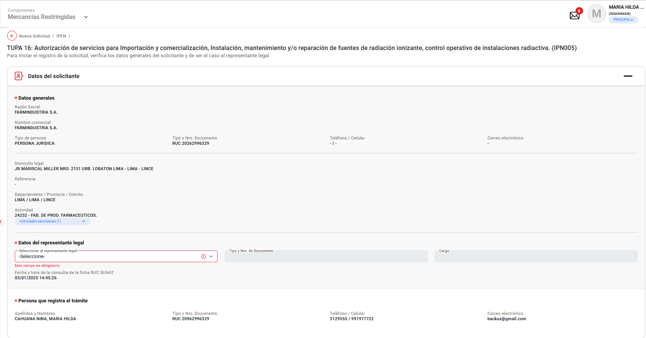
PASO 01: Loguearse como usuario en el sistema con el ROL: MR.USUARIO.PRINCIPAL

https://landing-test.vuce.gob.pe/mr2/mr2-ui/

El sistema permite el ingreso del Usuario con perfil Principal de forma exitosa

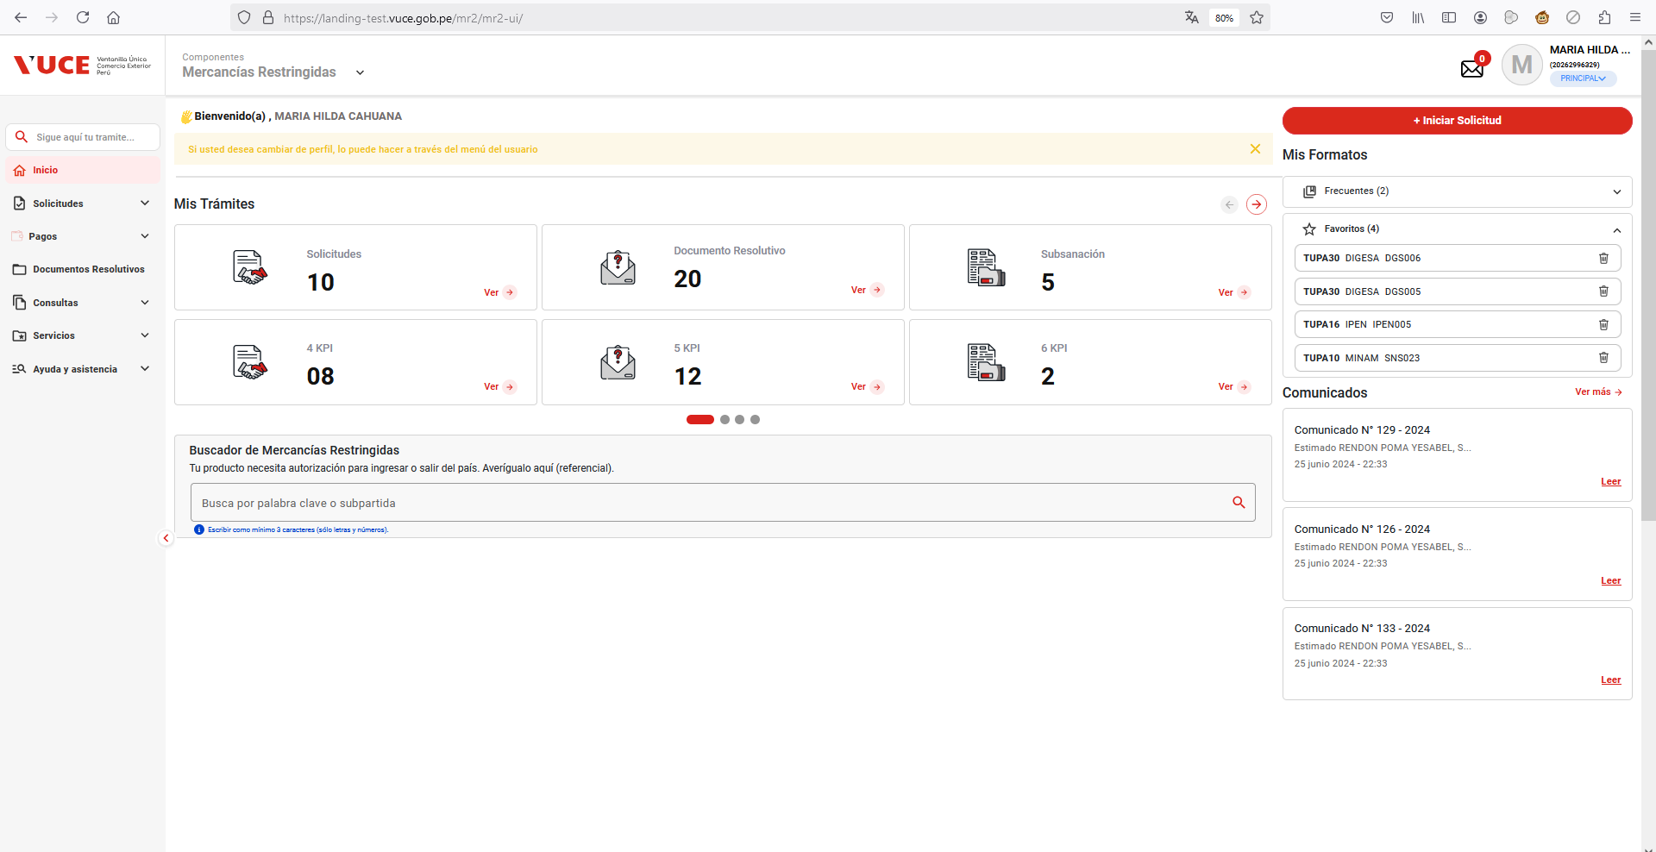

PASO 02: Ingresar en la pantalla “Nueva Solicitud”

Se valida exitosamente el ingreso al nueva solicitud desde el menú de Solicitudes --> Nueva solicitud
Se valida exitosamente el ingreso al nueva solicitud desde el boton "Iniciar Solicitud"

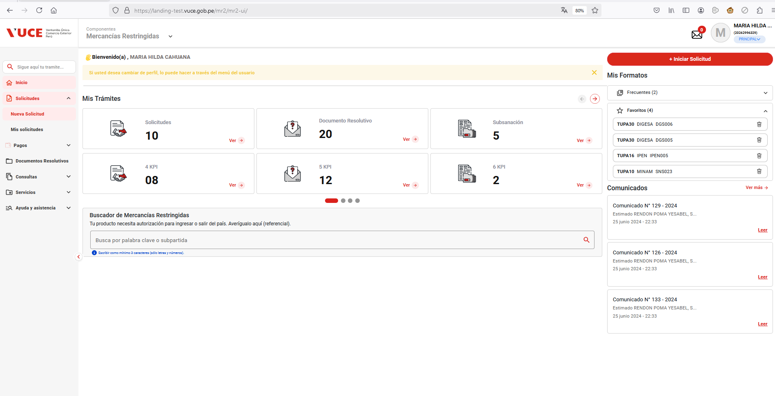

PASO 03: Dirigirse a la pestaña “Entidades”

Se lista todas las entidades disponibles para el sistema:
IPEN, AGN, BNP, DIGEMID, DIGESA, DIRESA TACNA, MINAGRI, MINAM
MINEM, MTC, PRODUC, SANIPES, SENASA, SERFOR, SUCAMEC

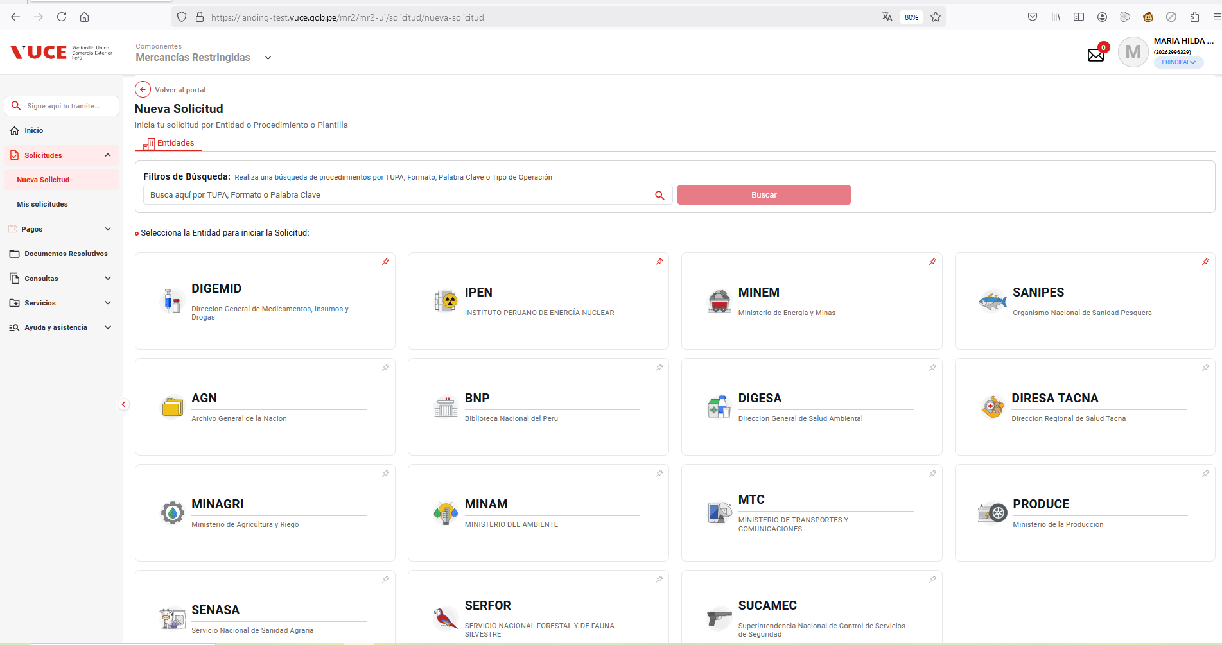

PASO 04: Seleccionar una entidad (IPEN)

Al seleccionar la entidad IPEN, se muestra el listado de los TUPA relacionado a la entidad, aquellas tupas el icono de estrella resaltada son tupas de carácter favorito.

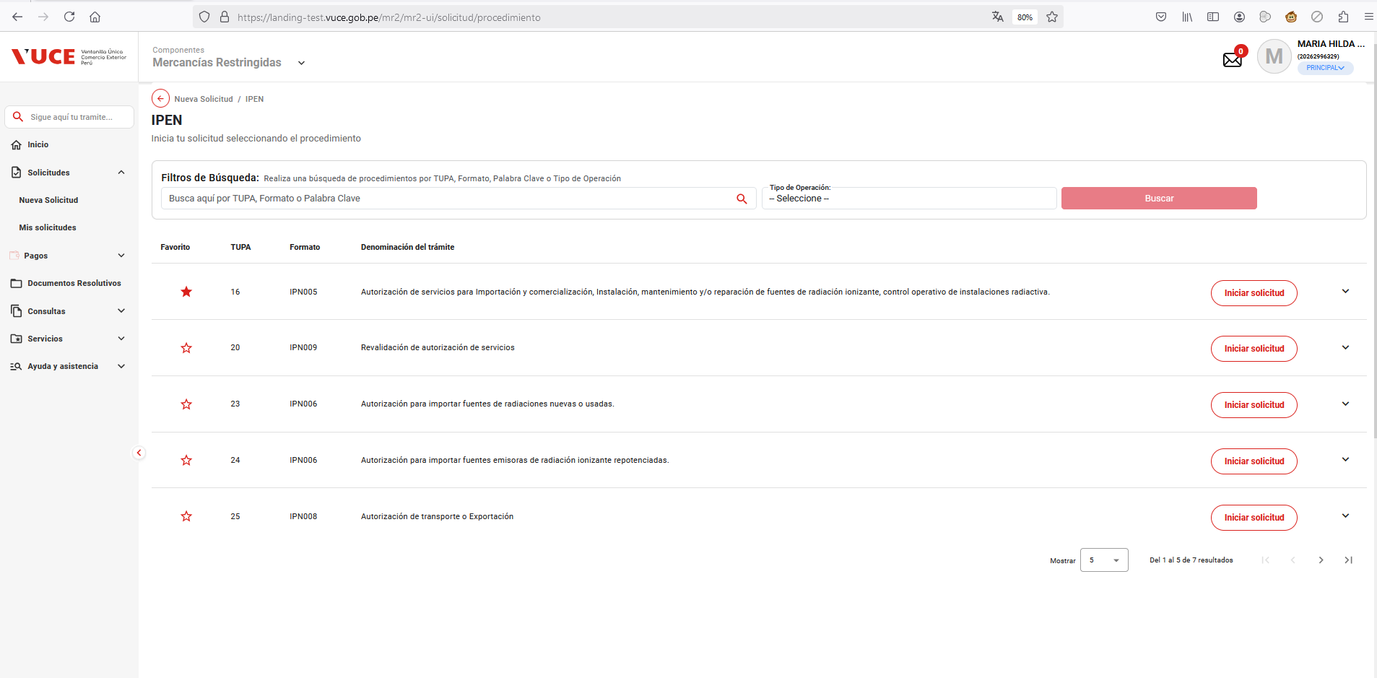

PASO 05: Dar click en Botón "iniciar Solicitud"

Se verifica la información de cabecera de la solicitud con los correspondientes datos:
 | - Breadcrumbs: Corresponde a la ruta de donde se encuentra el Rol autorizado: Nueva Solicitud / IPEN /
 | - Título: Es el título que tiene el formulario está estructurado de la siguiente manera:
 |  | [Tipo de trámite] = TUPA | [Nombre del procedimiento] = Autorización de servicios para importación y comerciaización, instalación, mantenimiento y/o reparación de fuentes de radiación ionizante, control operativo de instaciones radiactiva.
 |  | [# Tipo de trámite] = 16 | ([Código del formato]) = IPN005

02
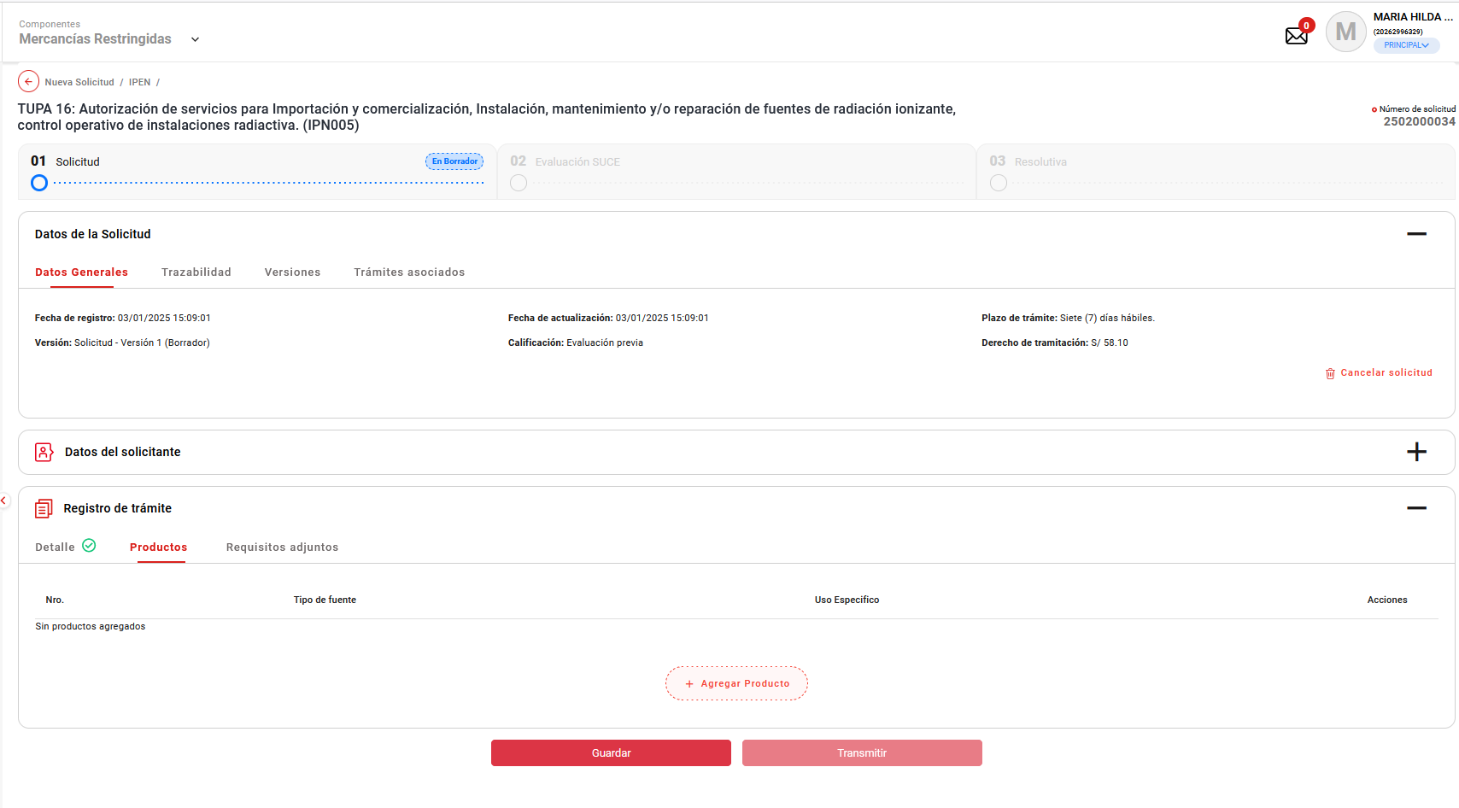
PASO 01: Loguearse como usuario en el sistema con el ROL: MR.USUARIO.PRINCIPAL

https://landing-test.vuce.gob.pe/mr2/mr2-ui/

El sistema permite el ingreso del Usuario con perfil Principal de forma exitosa

PASO 02: Ingresar en la pantalla “Nueva Solicitud”

Se valida exitosamente el ingreso al nueva solicitud desde el menú de Solicitudes --> Nueva solicitud
Se valida exitosamente el ingreso al nueva solicitud desde el boton "Iniciar Solicitud"

PASO 03: Dirigirse a la pestaña “Entidades”

Se lista todas las entidades disponibles para el sistema:
IPEN, AGN, BNP, DIGEMID, DIGESA, DIRESA TACNA, MINAGRI, MINAM
MINEM, MTC, PRODUC, SANIPES, SENASA, SERFOR, SUCAMEC

PASO 04: Seleccionar una entidad (IPEN)

Al seleccionar la entidad IPEN, se muestra el listado de los TUPA relacionado a la entidad, aquellas tupas el icono de estrella resaltada son tupas de carácter favorito.

PASO 05: Dar click en Botón "iniciar Solicitud"

Se verifica la información de cabecera de la solicitud con los correspondientes datos:
 | - Breadcrumbs: Corresponde a la ruta de donde se encuentra el Rol autorizado: Nueva Solicitud / IPEN /
 | - Título: Es el título que tiene el formulario está estructurado de la siguiente manera:
 |  | [Tipo de trámite] = TUPA | [Nombre del procedimiento] = Autorización de servicios para importación y comerciaización, instalación, mantenimiento y/o reparación de fuentes de radiación ionizante, control operativo de instaciones radiactiva.
 |  | [# Tipo de trámite] = 16 | ([Código del formato]) = IPN005

PASO 06. Se muestra la información de cabecera, se da click en botón "Continuar".

Luego de la asignacion del representante legal y dar clic en el botón "Continuar"

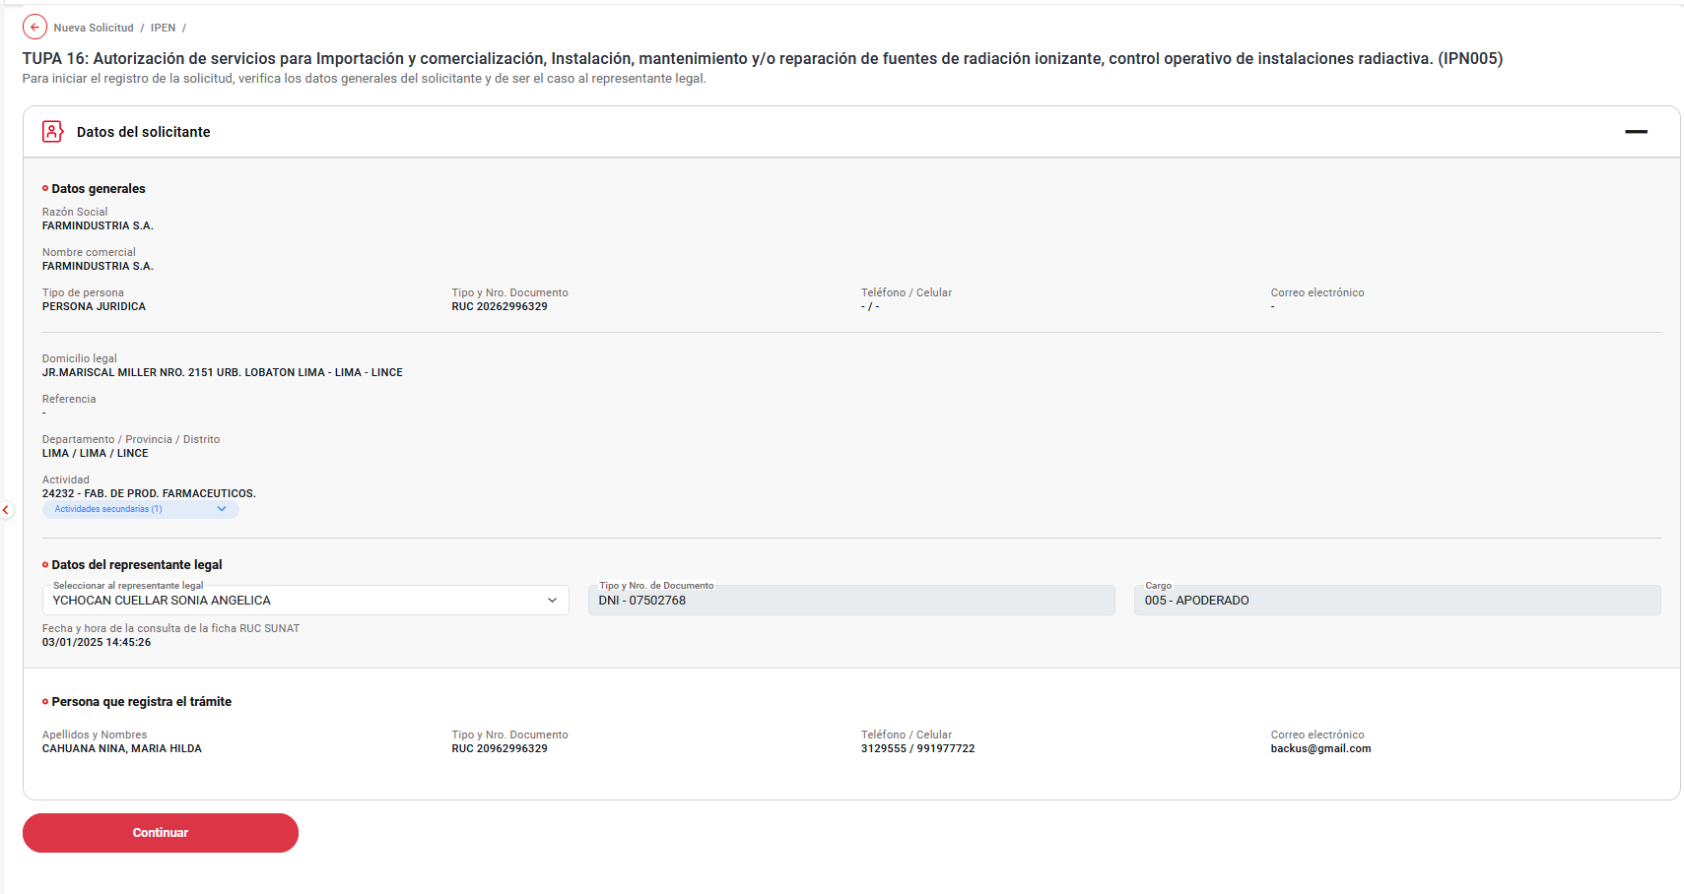

Muestra los datos de trámite agrupados por Detalle, Productos, Requisitos adjuntos

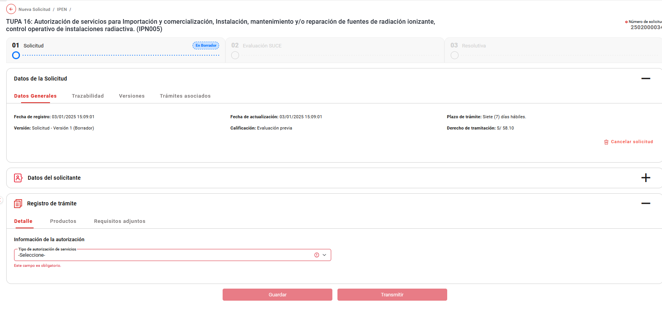

PASO 07. Se obtiene el número único de solicitud

Se verificó que se ha generado el número de solicitud al trámite.

05
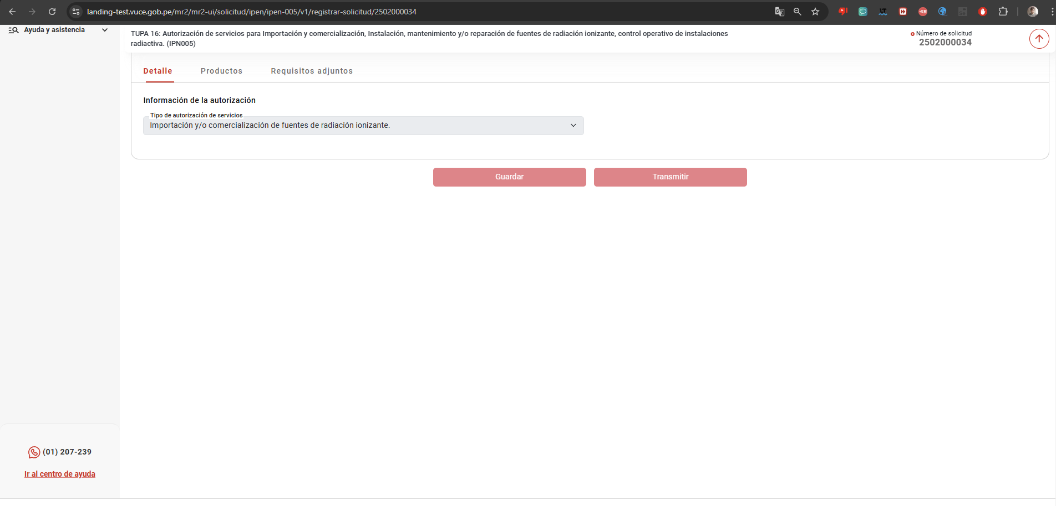
PASO 01: Loguearse como usuario en el sistema con el ROL: MR.USUARIO.PRINCIPAL

https://landing-test.vuce.gob.pe/mr2/mr2-ui/

El sistema permite el ingreso del Usuario con perfil Principal de forma exitosa

PASO 02: Ingresar en la pantalla “Nueva Solicitud”

Se valida exitosamente el ingreso al nueva solicitud desde el menú de Solicitudes --> Nueva solicitud
Se valida exitosamente el ingreso al nueva solicitud desde el boton "Iniciar Solicitud"

PASO 03: Dirigirse a la pestaña “Entidades”

Se lista todas las entidades disponibles para el sistema:
IPEN, AGN, BNP, DIGEMID, DIGESA, DIRESA TACNA, MINAGRI, MINAM
MINEM, MTC, PRODUC, SANIPES, SENASA, SERFOR, SUCAMEC

PASO 04: Seleccionar una entidad (IPEN)

Al seleccionar la entidad IPEN, se muestra el listado de los TUPA relacionado a la entidad, aquellas tupas el icono de estrella resaltada son tupas de carácter favorito.

PASO 05: Dar click en Botón "iniciar Solicitud"

Esta barra flotante contiene la siguiente información:
- Título: Es el título que tiene el formulario, es decir el nombre, código y formato del procedimiento seleccionado.
Ejemplo:
TUPA 16 - Autorización de servicios para Importacion y comercialización, instalación, mantenimiento y/o reparación de fuentes de radiación
- Número de Solicitud: Es el número que genera el sistema para identificar la solicitud de un trámite. Se muestra cuando este en la etapa de solicitud.
- Botón (flechita atraz): Este botón permite regresar al inicio del formulario."

06
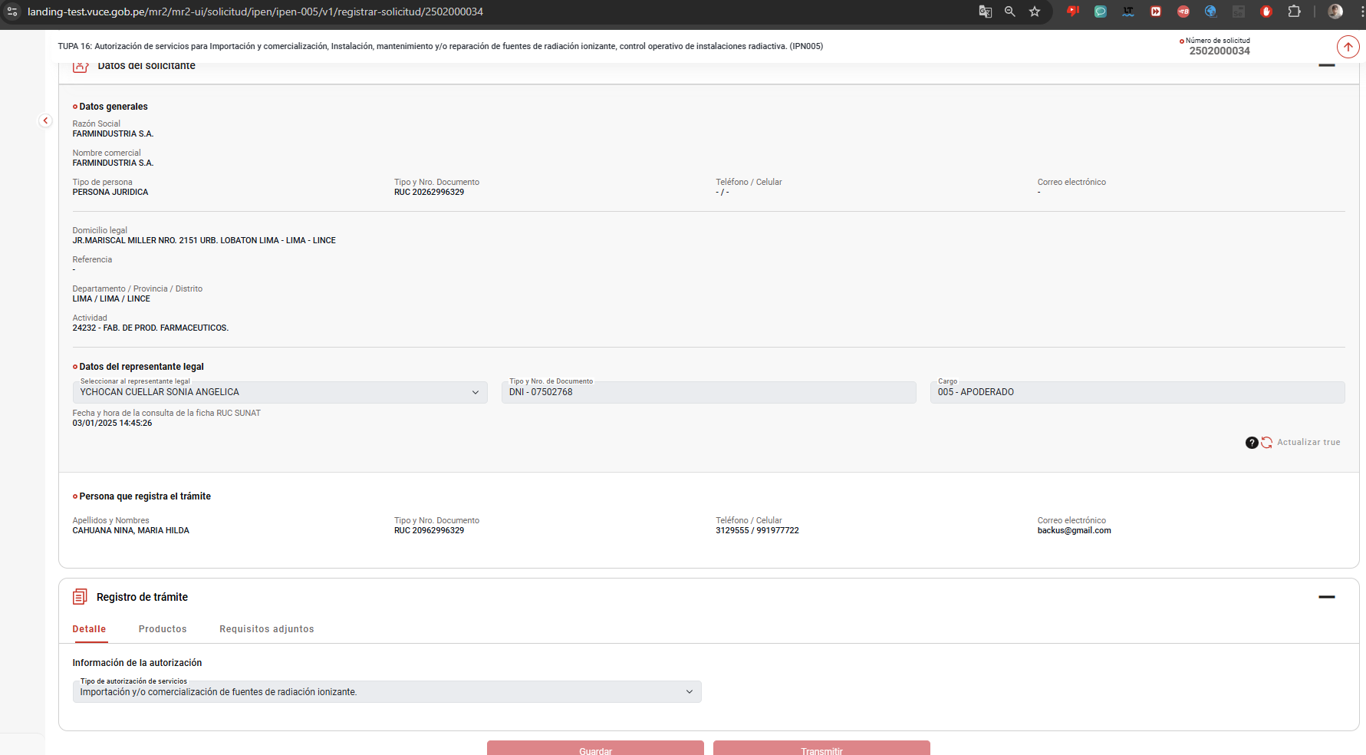
PASO 01: Loguearse como usuario en el sistema con el ROL: MR.USUARIO.PRINCIPAL

https://landing-test.vuce.gob.pe/mr2/mr2-ui/

El sistema permite el ingreso del Usuario con perfil Principal de forma exitosa

PASO 02: Ingresar en la pantalla “Nueva Solicitud”

Se valida exitosamente el ingreso al nueva solicitud desde el menú de Solicitudes --> Nueva solicitud
Se valida exitosamente el ingreso al nueva solicitud desde el boton "Iniciar Solicitud"

PASO 03: Dirigirse a la pestaña “Entidades”

Se lista todas las entidades disponibles para el sistema:
IPEN, AGN, BNP, DIGEMID, DIGESA, DIRESA TACNA, MINAGRI, MINAM
MINEM, MTC, PRODUC, SANIPES, SENASA, SERFOR, SUCAMEC

PASO 04: Seleccionar una entidad (IPEN)

Al seleccionar la entidad IPEN, se muestra el listado de los TUPA relacionado a la entidad, aquellas tupas el icono de estrella resaltada son tupas de carácter favorito.

PASO 05: Dar click en Botón "iniciar Solicitud"

- Datos del solicitante: Es un acordeón que al seleccionarlo muestra la sección de Datos del solicitante.
- Registro de trámite: Es un acordeón que al seleccionarlo muestra las diferentes secciones y pestañas con las que cuenta el procedimiento seleccionado.
- Botones: Finalmente se cuenta con los botones Guardar y Transmitir

07
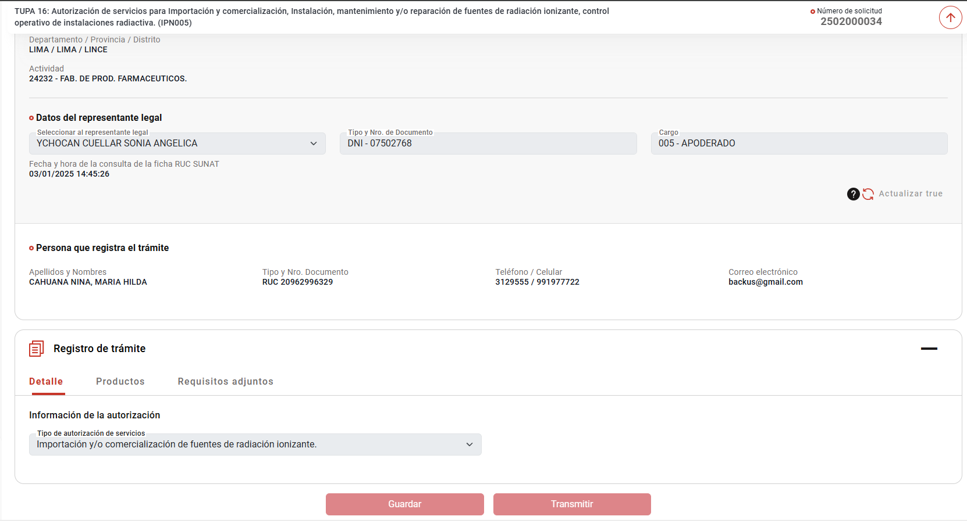
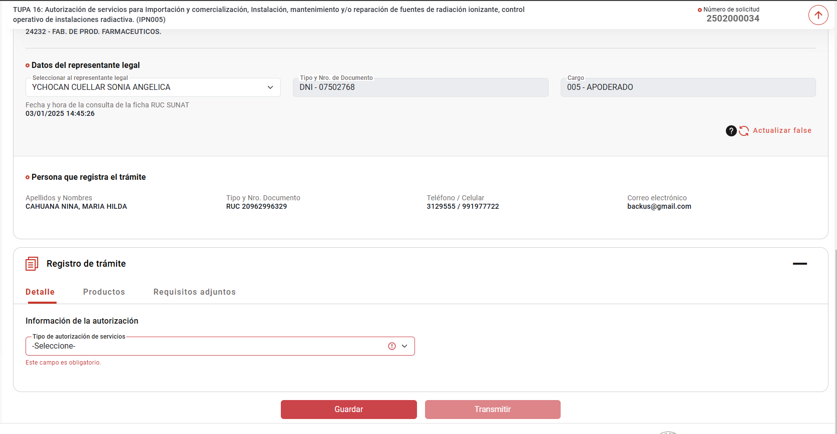
PASO 01: Loguearse como usuario en el sistema con el ROL: MR.USUARIO.PRINCIPAL

https://landing-test.vuce.gob.pe/mr2/mr2-ui/

El sistema permite el ingreso del Usuario con perfil Principal de forma exitosa

PASO 02: Ingresar en la pantalla “Nueva Solicitud”

Se valida exitosamente el ingreso al nueva solicitud desde el menú de Solicitudes --> Nueva solicitud
Se valida exitosamente el ingreso al nueva solicitud desde el boton "Iniciar Solicitud"

PASO 03: Dirigirse a la pestaña “Entidades”

Se lista todas las entidades disponibles para el sistema:
IPEN, AGN, BNP, DIGEMID, DIGESA, DIRESA TACNA, MINAGRI, MINAM
MINEM, MTC, PRODUC, SANIPES, SENASA, SERFOR, SUCAMEC

PASO 04: Seleccionar una entidad (IPEN)

Al seleccionar la entidad IPEN, se muestra el listado de los TUPA relacionado a la entidad, aquellas tupas el icono de estrella resaltada son tupas de carácter favorito.

PASO 05: Dar click en Botón "iniciar Solicitud"

El sistema debe guardar la información registrada hasta ese momento en las diferentes pestañas de la solicitud con la finalidad de no perder lo registrado.
Al guardar, se debe realizar las validaciones por campo para confirmar el correcto llenado.
De no superar la validación del campos, estos valores no se guardarán y el sistema debe señalar los campos que no cumplieron la validación mediante un subrayado en color rojo o señal sobre el campo incorrecto con la finalidad de que el usuario pueda corregir estos campos.

09
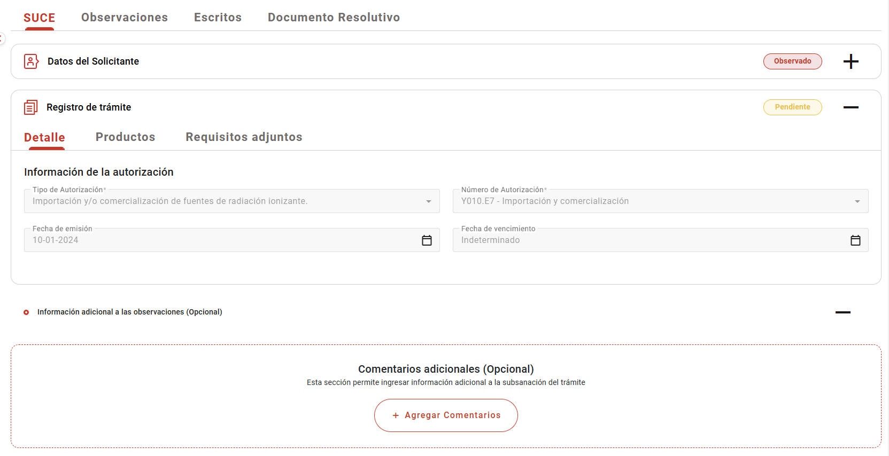
PASO 01: Loguearse como usuario en el sistema con el ROL: MR.USUARIO.PRINCIPAL

https://landing-test.vuce.gob.pe/mr2/mr2-ui/

El sistema permite el ingreso del Usuario con perfil Principal de forma exitosa

PASO 02: Ingresar en la pantalla “Nueva Solicitud”

Se valida exitosamente el ingreso al nueva solicitud desde el menú de Solicitudes --> Nueva solicitud
Se valida exitosamente el ingreso al nueva solicitud desde el boton "Iniciar Solicitud"

PASO 03: Dirigirse a la pestaña “Entidades”

Se lista todas las entidades disponibles para el sistema:
IPEN, AGN, BNP, DIGEMID, DIGESA, DIRESA TACNA, MINAGRI, MINAM
MINEM, MTC, PRODUC, SANIPES, SENASA, SERFOR, SUCAMEC

PASO 04: Seleccionar una entidad (IPEN)

Al seleccionar la entidad IPEN, se muestra el listado de los TUPA relacionado a la entidad, aquellas tupas el icono de estrella resaltada son tupas de carácter favorito.

PASO 05: Dar click en Botón "iniciar Solicitud"

Se verifica la información de cabecera de la solicitud con los correspondientes datos:
 | - Breadcrumbs: Corresponde a la ruta de donde se encuentra el Rol autorizado: Nueva Solicitud / IPEN /
 | - Título: Es el título que tiene el formulario está estructurado de la siguiente manera:
 |  | [Tipo de trámite] = TUPA | [Nombre del procedimiento] = Autorización de servicios para importación y comerciaización, instalación, mantenimiento y/o reparación de fuentes de radiación ionizante, control operativo de instaciones radiactiva.
 |  | [# Tipo de trámite] = 16 | ([Código del formato]) = IPN005

PASO 06. Se muestra la información de cabecera, se da click en botón "Continuar".

Luego de la asignacion del representante legal y dar clic en el botón "Continuar"

Muestra los datos de trámite agrupados por Detalle, Productos, Requisitos adjuntos

PASO 07. Se obtiene el número único de solicitud

Se verificó que se ha generado el número de solicitud al trámite.

PASO 08. Se llenan los datos del formulario y se da clic en enviar la solicitud.

El sistema permite el ingreso de la información de forma satisfactoria

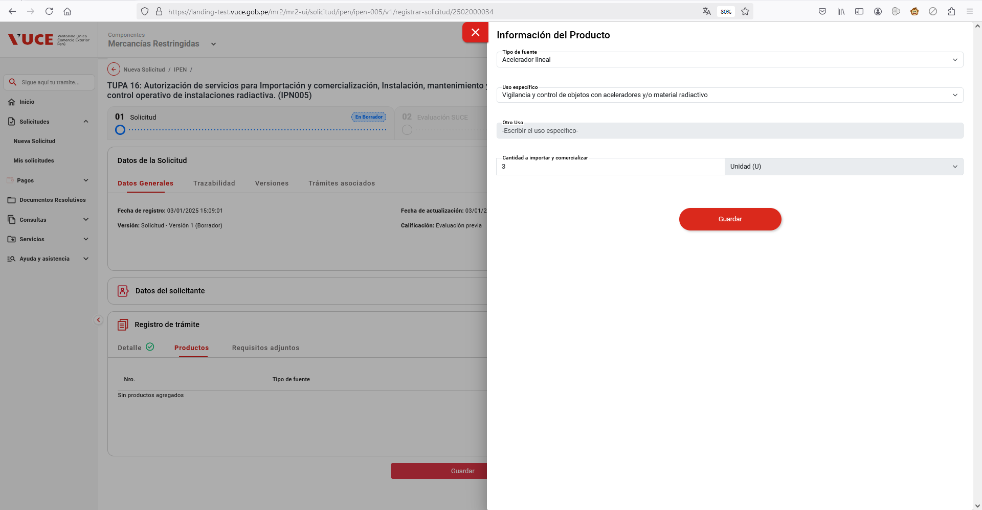

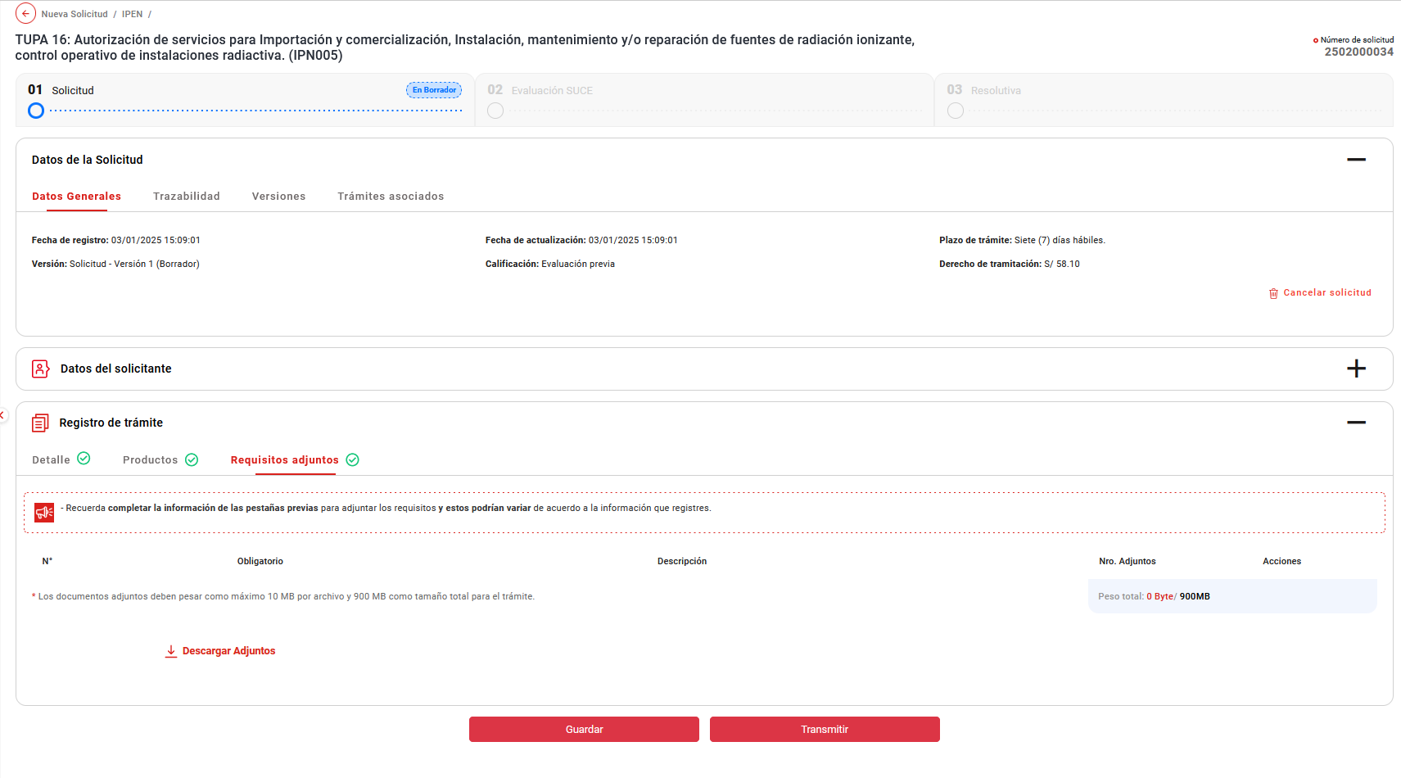

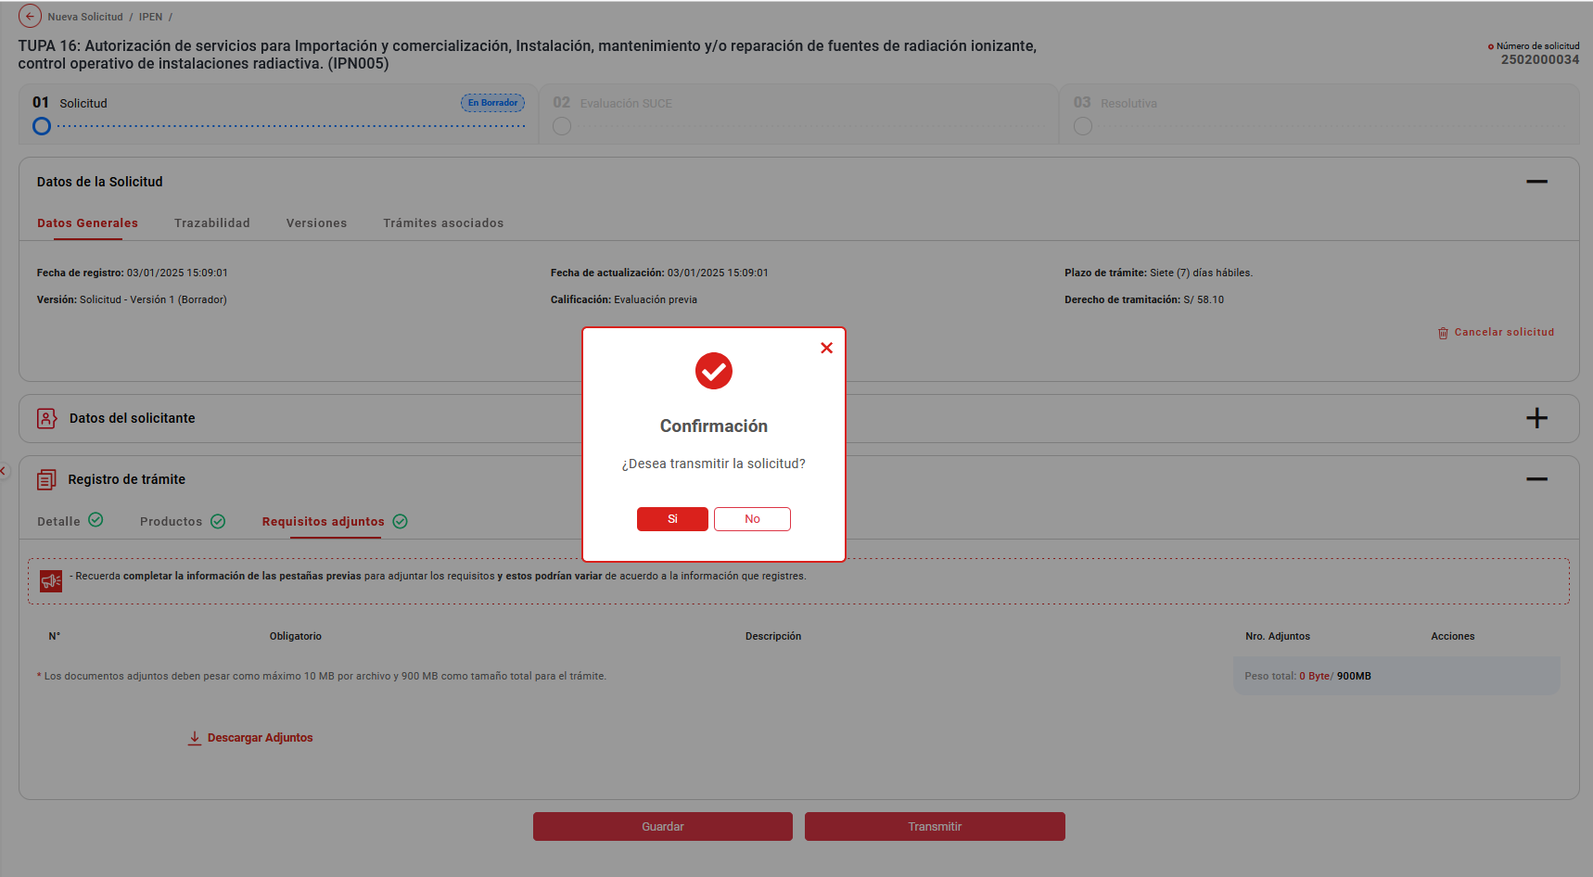

El sistema genera la transmisión de forma correcta, mostrando automaticamente en la bandeja de "Mis Solicitudes"

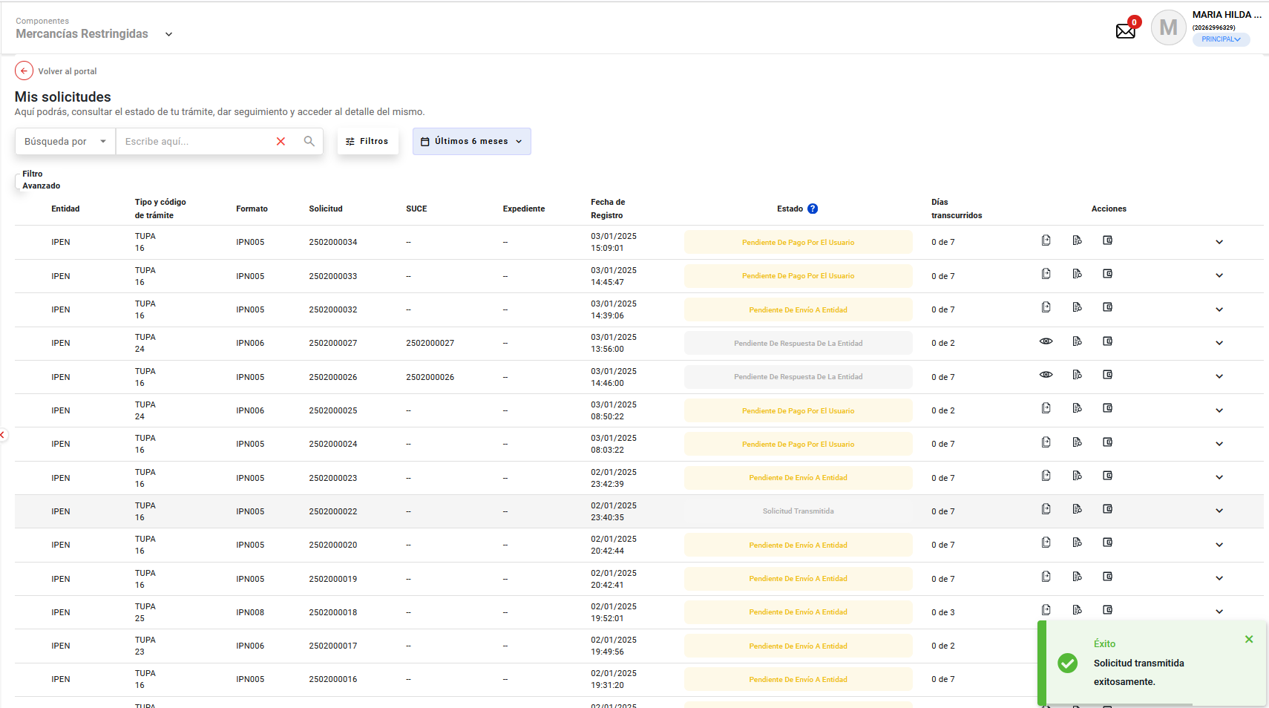

PASO 09. Se realiza el pago del trámite.

El sistema muestra la pestaña :
- SUCE: Es la pestaña que muestra toda la información registrada en la solicitud. Esta pestaña se muestra por defecto.

11
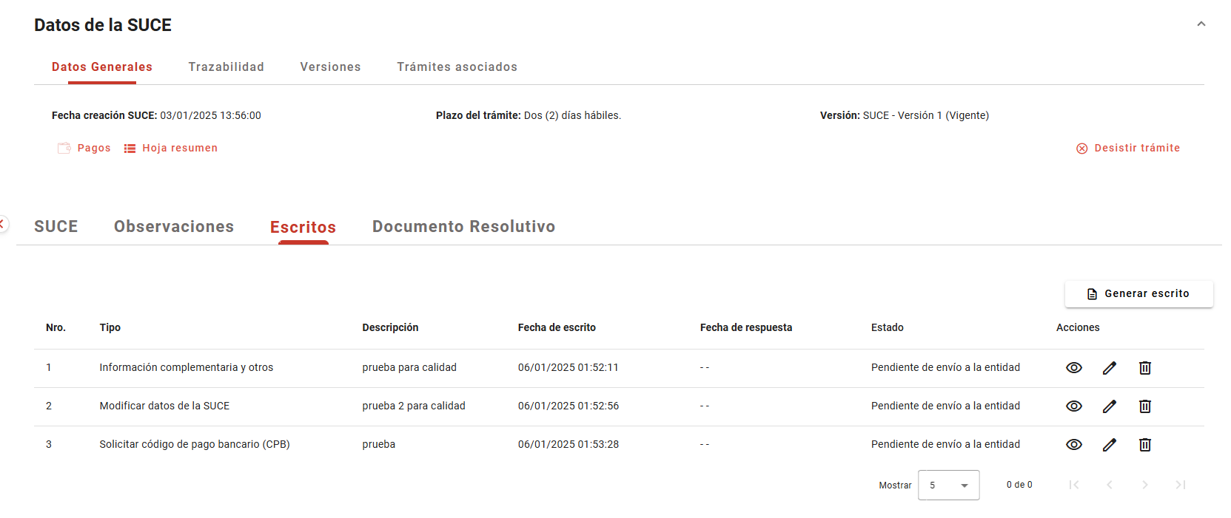
PASO 01: Loguearse como usuario en el sistema con el ROL: MR.USUARIO.PRINCIPAL

https://landing-test.vuce.gob.pe/mr2/mr2-ui/

El sistema permite el ingreso del Usuario con perfil Principal de forma exitosa

PASO 02: Ingresar en la pantalla “Nueva Solicitud”

Se valida exitosamente el ingreso al nueva solicitud desde el menú de Solicitudes --> Nueva solicitud
Se valida exitosamente el ingreso al nueva solicitud desde el boton "Iniciar Solicitud"

PASO 03: Dirigirse a la pestaña “Entidades”

Se lista todas las entidades disponibles para el sistema:
IPEN, AGN, BNP, DIGEMID, DIGESA, DIRESA TACNA, MINAGRI, MINAM
MINEM, MTC, PRODUC, SANIPES, SENASA, SERFOR, SUCAMEC

PASO 04: Seleccionar una entidad (IPEN)

Al seleccionar la entidad IPEN, se muestra el listado de los TUPA relacionado a la entidad, aquellas tupas el icono de estrella resaltada son tupas de carácter favorito.

PASO 05: Dar click en Botón "iniciar Solicitud"

Se verifica la información de cabecera de la solicitud con los correspondientes datos:
 | - Breadcrumbs: Corresponde a la ruta de donde se encuentra el Rol autorizado: Nueva Solicitud / IPEN /
 | - Título: Es el título que tiene el formulario está estructurado de la siguiente manera:
 |  | [Tipo de trámite] = TUPA | [Nombre del procedimiento] = Autorización de servicios para importación y comerciaización, instalación, mantenimiento y/o reparación de fuentes de radiación ionizante, control operativo de instaciones radiactiva.
 |  | [# Tipo de trámite] = 16 | ([Código del formato]) = IPN005

PASO 06. Se muestra la información de cabecera, se da click en botón "Continuar".

Luego de la asignacion del representante legal y dar clic en el botón "Continuar"

Muestra los datos de trámite agrupados por Detalle, Productos, Requisitos adjuntos

PASO 07. Se obtiene el número único de solicitud

Se verificó que se ha generado el número de solicitud al trámite.

PASO 08. Se llenan los datos del formulario y se da clic en enviar la solicitud.

El sistema permite el ingreso de la información de forma satisfactoria

El sistema genera la transmisión de forma correcta, mostrando automaticamente en la bandeja de "Mis Solicitudes"

PASO 09. Se realiza el pago del trámite.

El sistema muestra la pestaña :
- Escritos: Es la pestaña donde se puede enviar escritos a la Entidad para complementar la información registrada previamente.

12
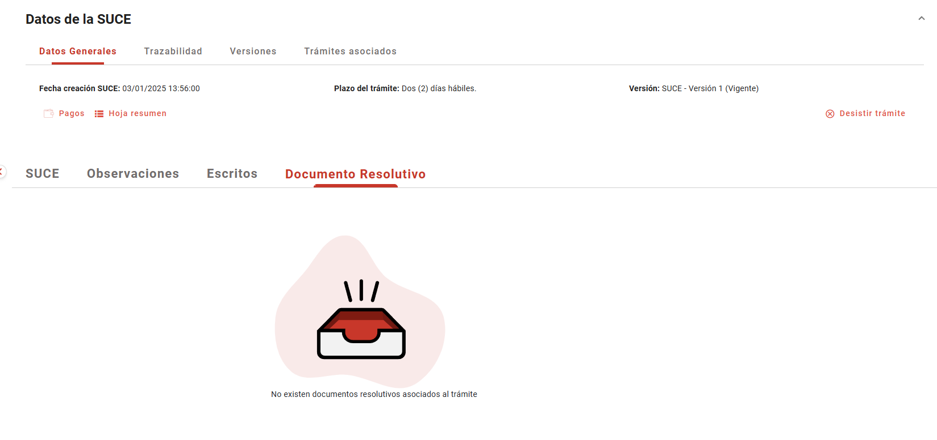
PASO 01: Loguearse como usuario en el sistema con el ROL: MR.USUARIO.PRINCIPAL

https://landing-test.vuce.gob.pe/mr2/mr2-ui/

El sistema permite el ingreso del Usuario con perfil Principal de forma exitosa

PASO 02: Ingresar en la pantalla “Nueva Solicitud”

Se valida exitosamente el ingreso al nueva solicitud desde el menú de Solicitudes --> Nueva solicitud
Se valida exitosamente el ingreso al nueva solicitud desde el boton "Iniciar Solicitud"

PASO 03: Dirigirse a la pestaña “Entidades”

Se lista todas las entidades disponibles para el sistema:
IPEN, AGN, BNP, DIGEMID, DIGESA, DIRESA TACNA, MINAGRI, MINAM
MINEM, MTC, PRODUC, SANIPES, SENASA, SERFOR, SUCAMEC

PASO 04: Seleccionar una entidad (IPEN)

Al seleccionar la entidad IPEN, se muestra el listado de los TUPA relacionado a la entidad, aquellas tupas el icono de estrella resaltada son tupas de carácter favorito.

PASO 05: Dar click en Botón "iniciar Solicitud"

Se verifica la información de cabecera de la solicitud con los correspondientes datos:
 | - Breadcrumbs: Corresponde a la ruta de donde se encuentra el Rol autorizado: Nueva Solicitud / IPEN /
 | - Título: Es el título que tiene el formulario está estructurado de la siguiente manera:
 |  | [Tipo de trámite] = TUPA | [Nombre del procedimiento] = Autorización de servicios para importación y comerciaización, instalación, mantenimiento y/o reparación de fuentes de radiación ionizante, control operativo de instaciones radiactiva.
 |  | [# Tipo de trámite] = 16 | ([Código del formato]) = IPN005

PASO 06. Se muestra la información de cabecera, se da click en botón "Continuar".

Luego de la asignacion del representante legal y dar clic en el botón "Continuar"

Muestra los datos de trámite agrupados por Detalle, Productos, Requisitos adjuntos

PASO 07. Se obtiene el número único de solicitud

Se verificó que se ha generado el número de solicitud al trámite.

PASO 08. Se llenan los datos del formulario y se da clic en enviar la solicitud.

El sistema permite el ingreso de la información de forma satisfactoria

El sistema genera la transmisión de forma correcta, mostrando automaticamente en la bandeja de "Mis Solicitudes"

PASO 09. Se realiza el pago del trámite.

El sistema muestra la pestaña :
- Documentos Resolutivos: Es la pestaña que permite visualizar el documento resolutivo emitido por la Entidad. Además desde esta pestaña se podrá solicitar una rectificación al DR si así lo requiere.

15
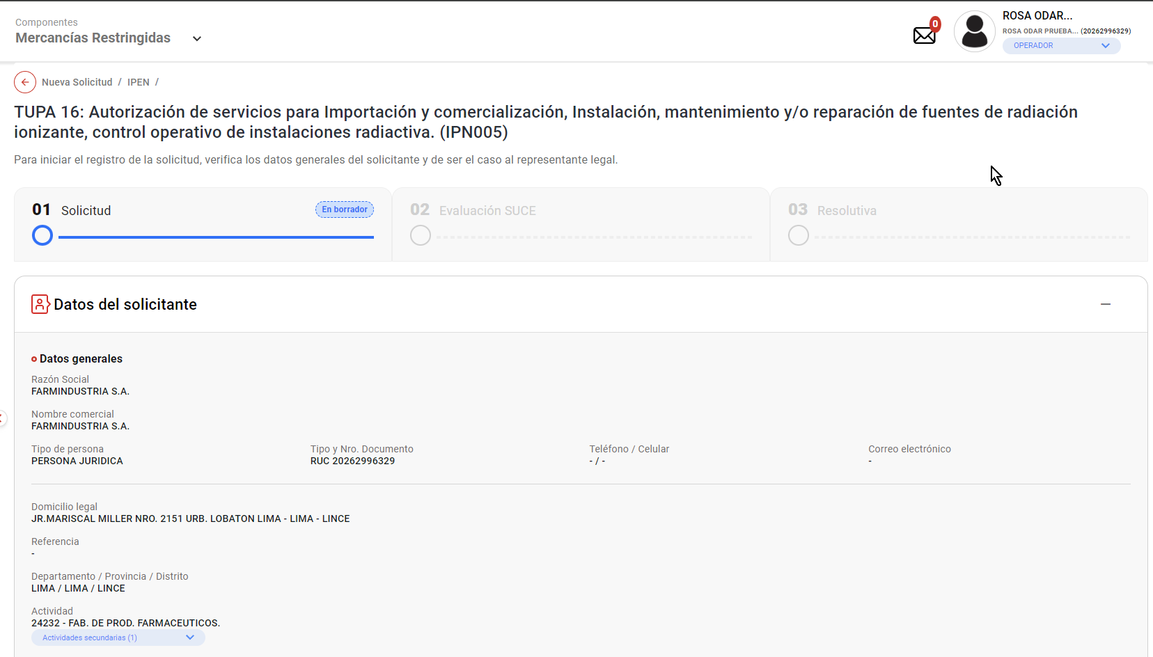
PASO 01: Loguearse como usuario en el sistema con el ROL: MR.USUARIO.OPERADOR (Administrado)

https://landing-test.vuce.gob.pe/mr2/mr2-ui/

El sistema permite el ingreso del Usuario con perfil Principal (operador) de forma exitosa

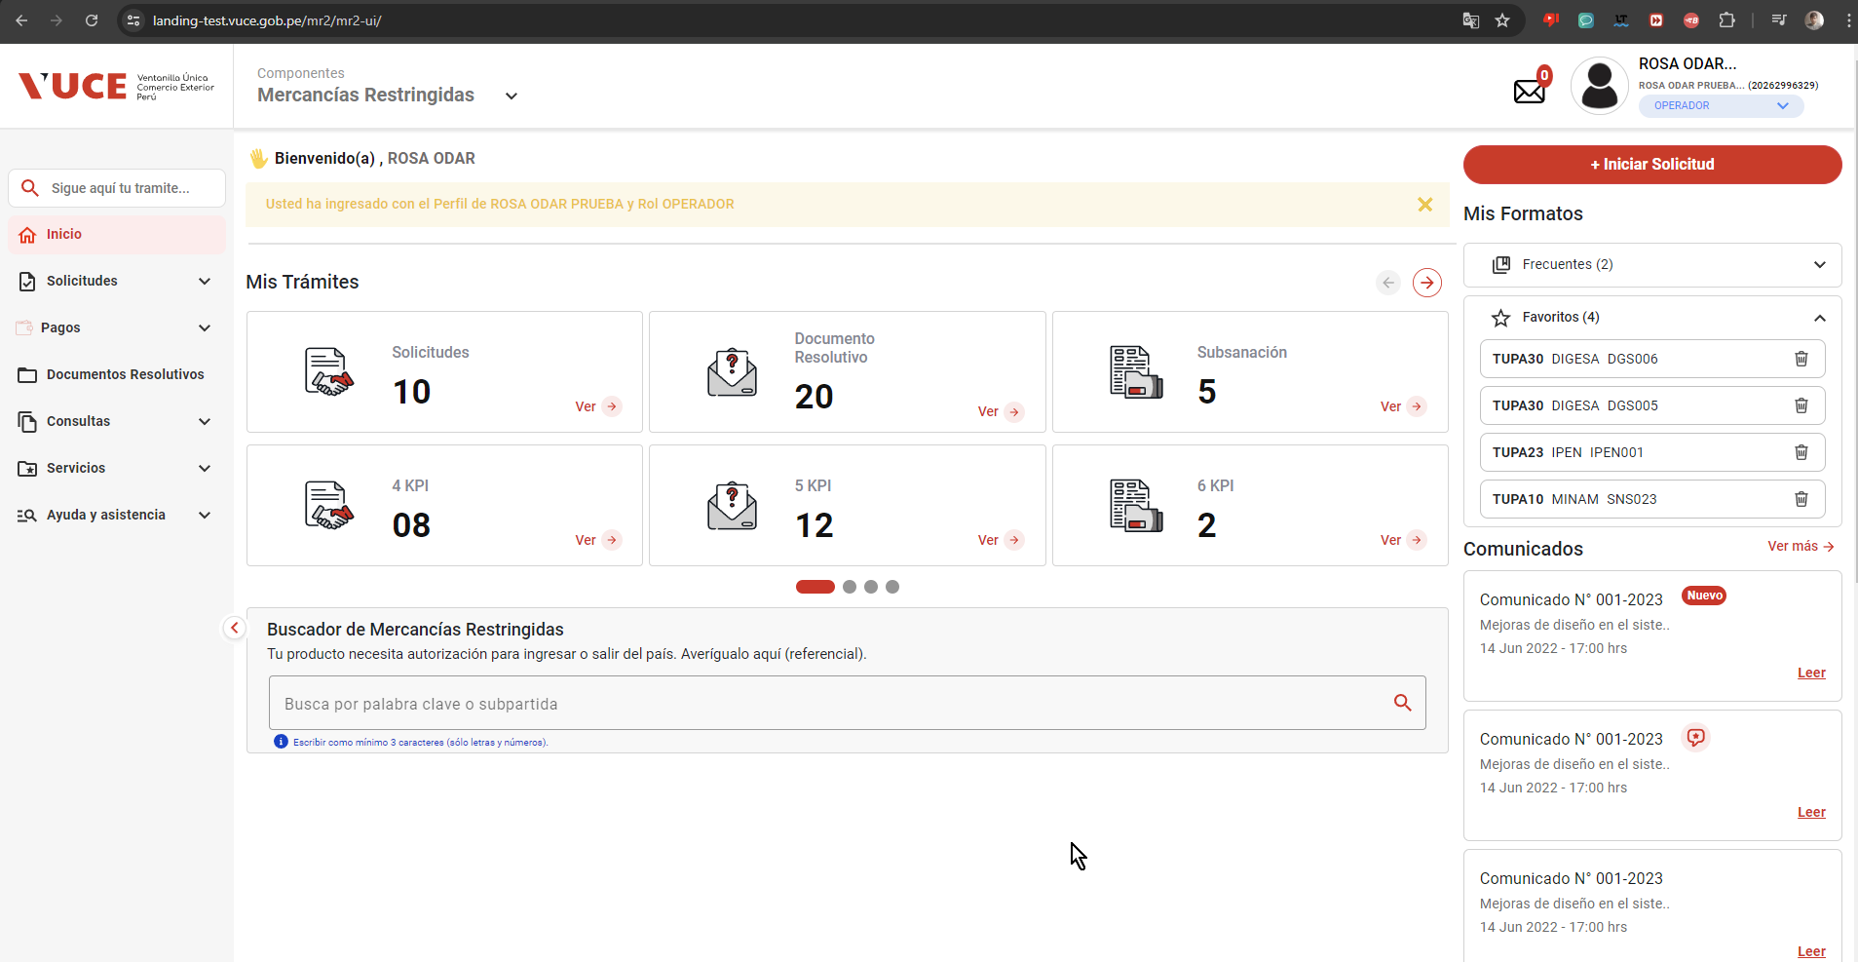

PASO 02: Ingresar en la pantalla “Nueva Solicitud”

Se valida exitosamente el ingreso al nueva solicitud desde el menú de Solicitudes --> Nueva solicitud
Se valida exitosamente el ingreso al nueva solicitud desde el boton "Iniciar Solicitud"
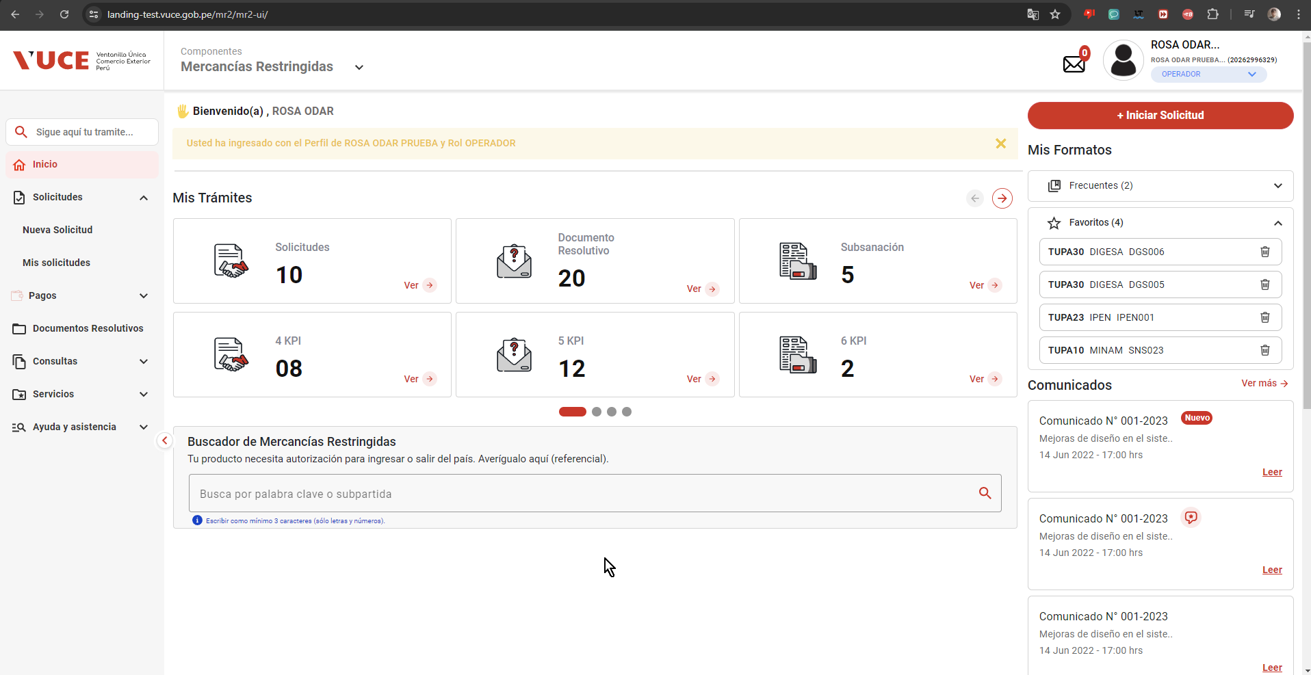

PASO 03: Dirigirse a la pestaña “Entidades”

Se lista todas las entidades disponibles para el sistema:
IPEN, AGN, BNP, DIGEMID, DIGESA, DIRESA TACNA, MINAGRI, MINAM
MINEM, MTC, PRODUC, SANIPES, SENASA, SERFOR, SUCAMEC
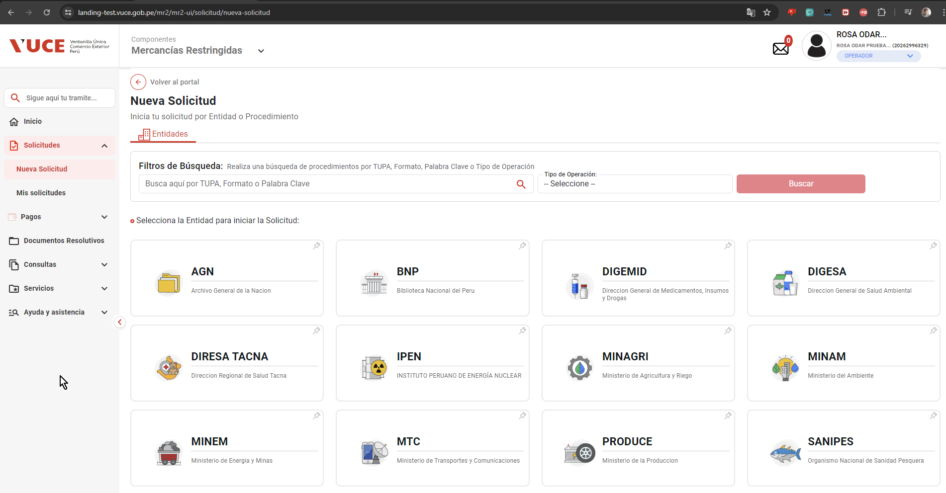

PASO 04: Seleccionar una entidad (IPEN)

Al seleccionar la entidad IPEN, se muestra el listado de los TUPA relacionado a la entidad, aquellas tupas el icono de estrella resaltada son tupas de carácter favorito.
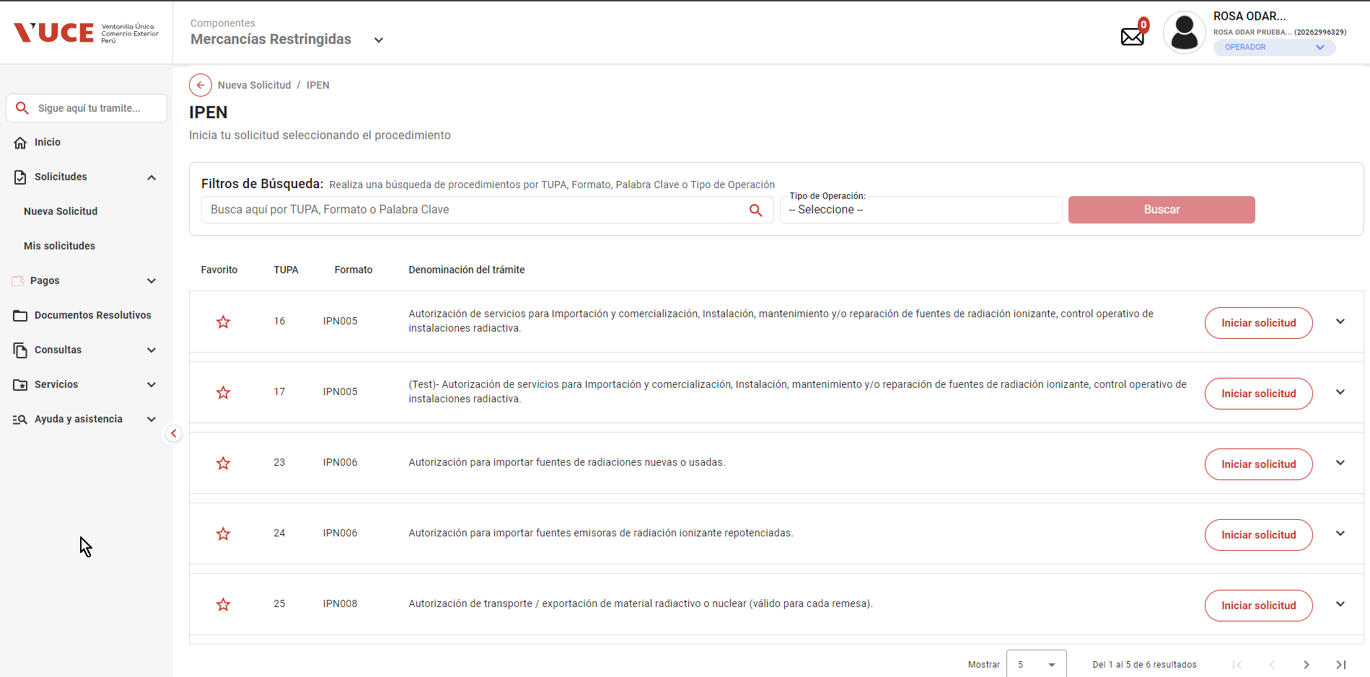

PASO 05: Dar click en Botón "iniciar Solicitud"

Se verifica la información de cabecera de la solicitud con los correspondientes datos:
 | - Breadcrumbs: Corresponde a la ruta de donde se encuentra el Rol autorizado: Nueva Solicitud / IPEN /
 | - Regresar: Botón que permite regresar a la ventana anterior: Se evidencia que el botón está al costado del breadcrumbs
 | - Título: Es el título que tiene el formulario está estructurado de la siguiente manera:
 |  | [Tipo de trámite] = TUPA | [Nombre del procedimiento] = Autorización de servicios para importación y comerciaización, instalación, mantenimiento y/o reparación de fuentes de radiación ionizante, control operativo de instaciones radiactiva.
 |  | [# Tipo de trámite] = 16 | ([Código del formato]) = IPN005

16
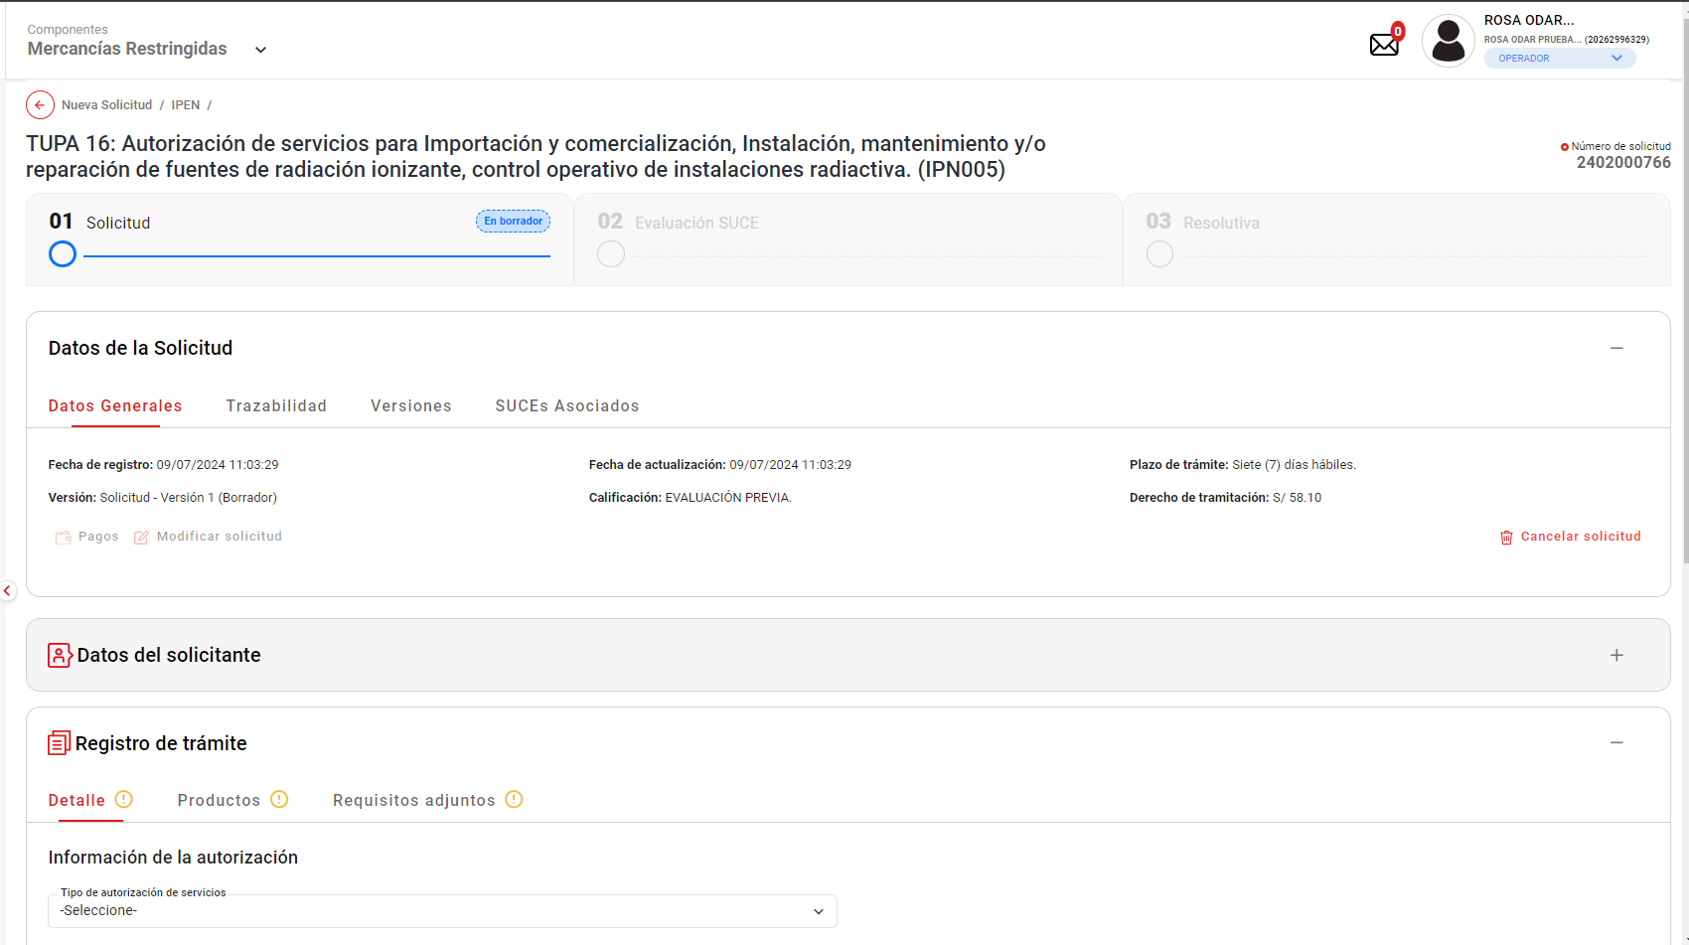
PASO 01: Loguearse como usuario en el sistema con el ROL: MR.USUARIO.OPERADOR (Administrado)

https://landing-test.vuce.gob.pe/mr2/mr2-ui/

El sistema permite el ingreso del Usuario con perfil Principal (operador) de forma exitosa

PASO 02: Ingresar en la pantalla “Nueva Solicitud”

Se valida exitosamente el ingreso al nueva solicitud desde el menú de Solicitudes --> Nueva solicitud
Se valida exitosamente el ingreso al nueva solicitud desde el boton "Iniciar Solicitud"

PASO 03: Dirigirse a la pestaña “Entidades”

Se lista todas las entidades disponibles para el sistema:
IPEN, AGN, BNP, DIGEMID, DIGESA, DIRESA TACNA, MINAGRI, MINAM
MINEM, MTC, PRODUC, SANIPES, SENASA, SERFOR, SUCAMEC

PASO 04: Seleccionar una entidad (IPEN)

Al seleccionar la entidad IPEN, se muestra el listado de los TUPA relacionado a la entidad, aquellas tupas el icono de estrella resaltada son tupas de carácter favorito.

PASO 05: Dar click en Botón "iniciar Solicitud"

Se verifica la información de cabecera de la solicitud con los correspondientes datos:
 | - Breadcrumbs: Corresponde a la ruta de donde se encuentra el Rol autorizado: Nueva Solicitud / IPEN /
 | - Regresar: Botón que permite regresar a la ventana anterior: Se evidencia que el botón está al costado del breadcrumbs
 | - Título: Es el título que tiene el formulario está estructurado de la siguiente manera:
 |  | [Tipo de trámite] = TUPA | [Nombre del procedimiento] = Autorización de servicios para importación y comerciaización, instalación, mantenimiento y/o reparación de fuentes de radiación ionizante, control operativo de instaciones radiactiva.
 |  | [# Tipo de trámite] = 16 | ([Código del formato]) = IPN005

PASO 06: Se muestra la información de cabecera, se da click en botón "Continuar".

El sistema permite la selección del datos de representante legal, y seguidamente habilita el botón "Continuar" de forma automática, permitiendo el clickeado del objeto
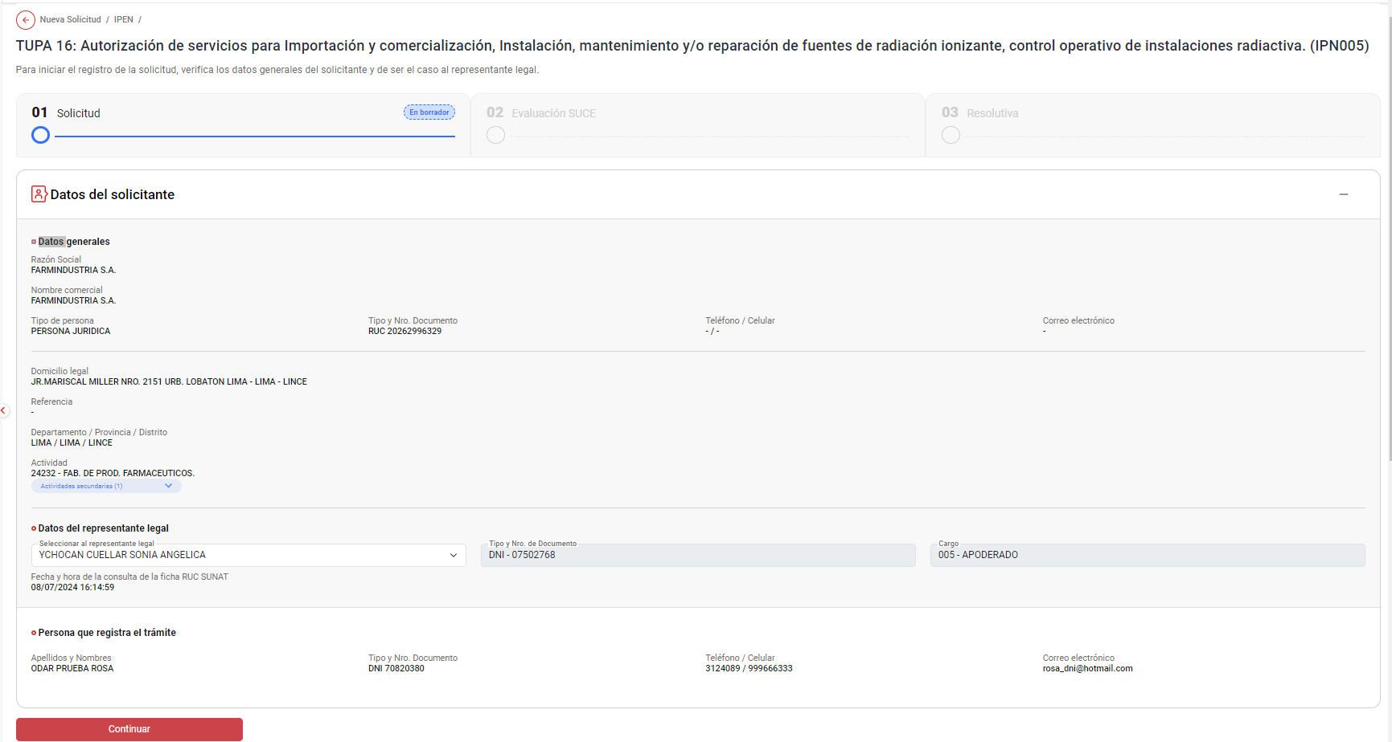

PASO 07: Se obtiene el número único de solicitud

Se verificó que se ha generado el número de solicitud al trámite.

17
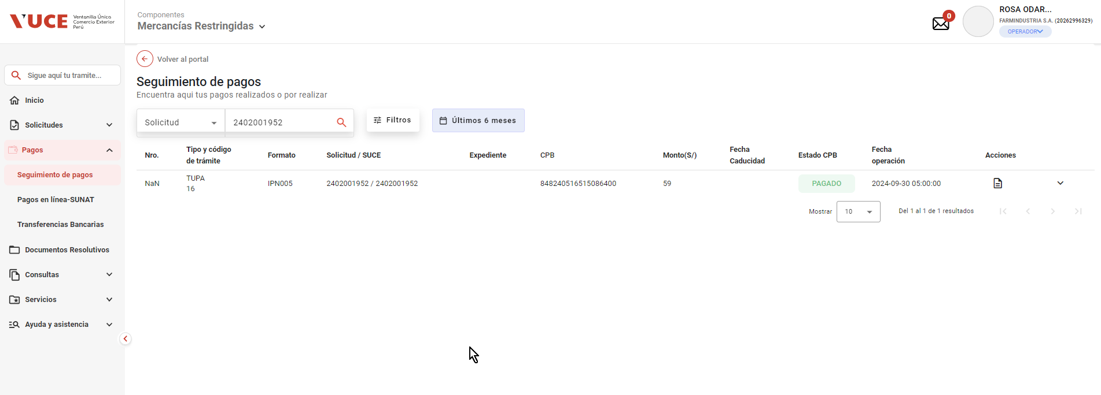
PASO 01: Loguearse como usuario en el sistema con el ROL: MR.USUARIO.OPERADOR (Administrado)

https://landing-test.vuce.gob.pe/mr2/mr2-ui/

El sistema permite el ingreso del Usuario con perfil Principal (operador) de forma exitosa

PASO 02: Ingresar en la pantalla “Nueva Solicitud”

Se valida exitosamente el ingreso al nueva solicitud desde el menú de Solicitudes --> Nueva solicitud
Se valida exitosamente el ingreso al nueva solicitud desde el boton "Iniciar Solicitud"

PASO 03: Dirigirse a la pestaña “Entidades”

Se lista todas las entidades disponibles para el sistema:
IPEN, AGN, BNP, DIGEMID, DIGESA, DIRESA TACNA, MINAGRI, MINAM
MINEM, MTC, PRODUC, SANIPES, SENASA, SERFOR, SUCAMEC

PASO 04: Seleccionar una entidad (IPEN)

Al seleccionar la entidad IPEN, se muestra el listado de los TUPA relacionado a la entidad, aquellas tupas el icono de estrella resaltada son tupas de carácter favorito.

PASO 05: Dar click en Botón "iniciar Solicitud"

Se verifica la información de cabecera de la solicitud con los correspondientes datos:
 | - Breadcrumbs: Corresponde a la ruta de donde se encuentra el Rol autorizado: Nueva Solicitud / IPEN /
 | - Regresar: Botón que permite regresar a la ventana anterior: Se evidencia que el botón está al costado del breadcrumbs
 | - Título: Es el título que tiene el formulario está estructurado de la siguiente manera:
 |  | [Tipo de trámite] = TUPA | [Nombre del procedimiento] = Autorización de servicios para importación y comerciaización, instalación, mantenimiento y/o reparación de fuentes de radiación ionizante, control operativo de instaciones radiactiva.
 |  | [# Tipo de trámite] = 16 | ([Código del formato]) = IPN005

PASO 06: Se muestra la información de cabecera, se da click en botón "Continuar".

El sistema permite la selección del datos de representante legal, y seguidamente habilita el botón "Continuar" de forma automática, permitiendo el clickeado del objeto

PASO 07: Se obtiene el número único de solicitud.

El sistema genera exitosamente el codigo de numero de solicitud
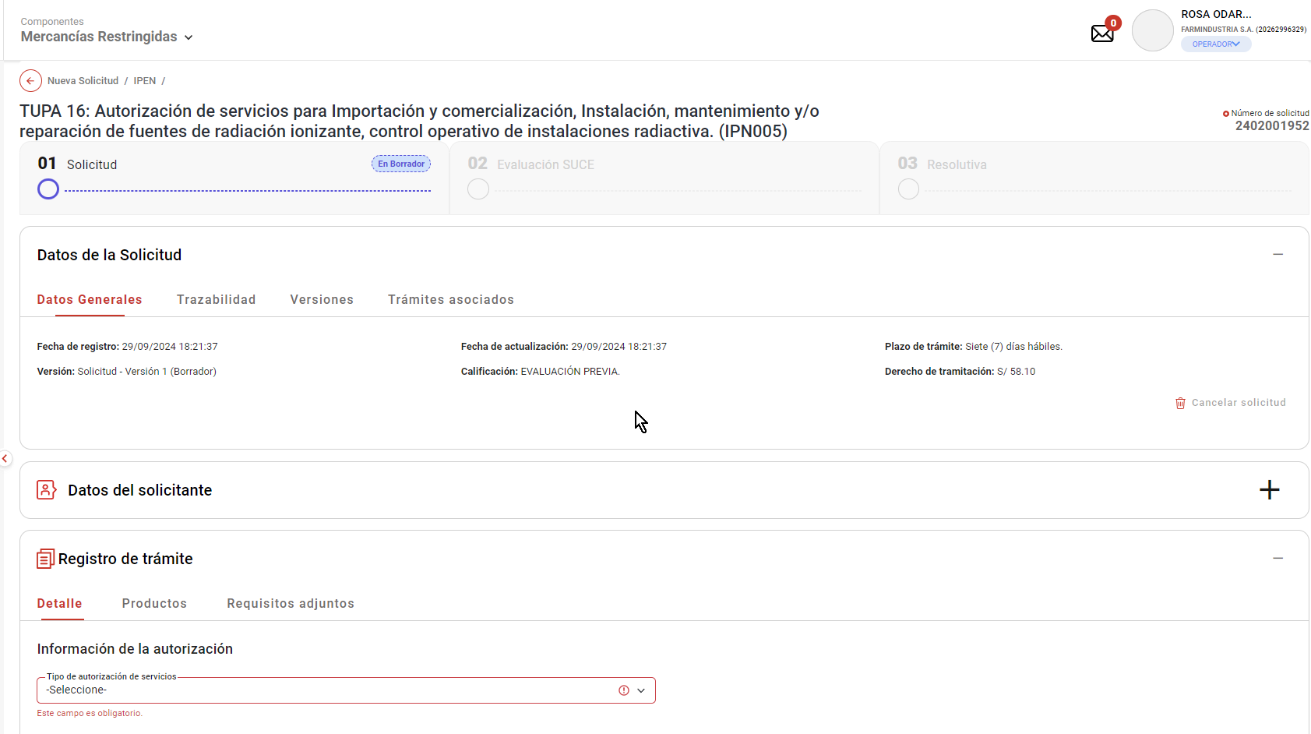

PASO 08: Se llenan los datos del formulario y se da click en el botón transmitir la solicitud.

Se selecciona la opcion "Detalle", y se selecciona la información de la autorización - Tipo de autorización de servicios: "Importación y/o comercialización de fuentes de radiación ionizante", y seguidamente habilita el botón "Guardar" de forma automática, permitiendo el clickeado del objeto

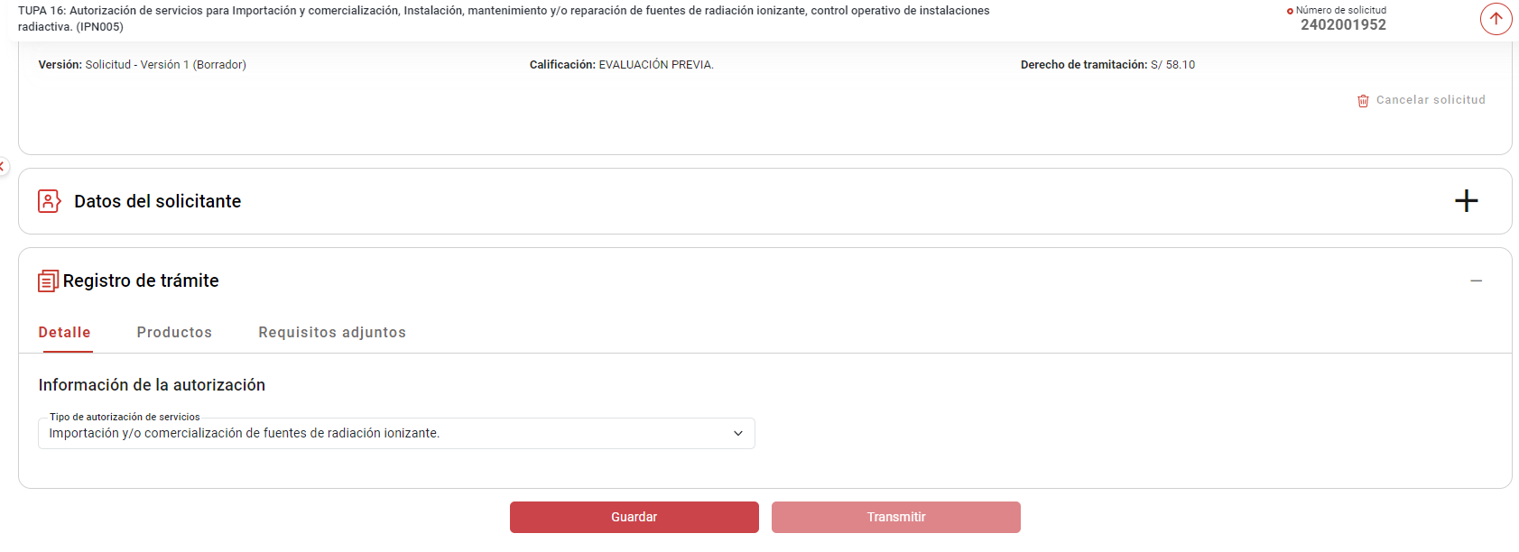

Se selecciona la opcion "Productos", y se agrega Productos : "Acelerador lineal / Tomografía computarizada", y seguidamente habilita el botón "Guardar" de forma automática, permitiendo el clickeado del objeto

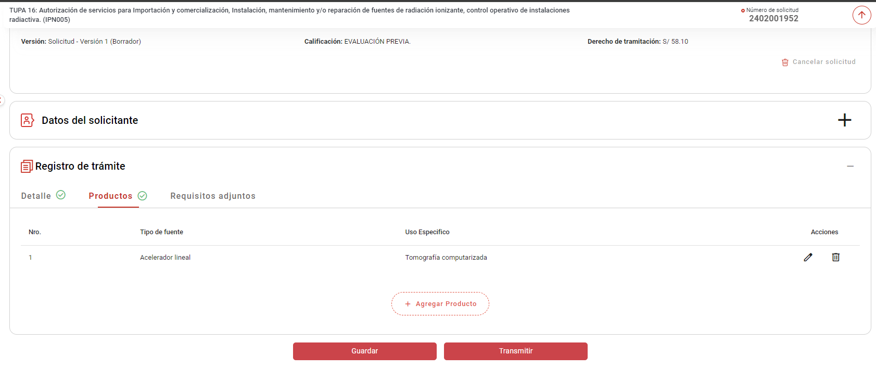

Se selecciona la opcion "Requisitos adjuntos", y seguidamente habilita el botón "Transmitir" de forma automática, permitiendo el clickeado del objeto

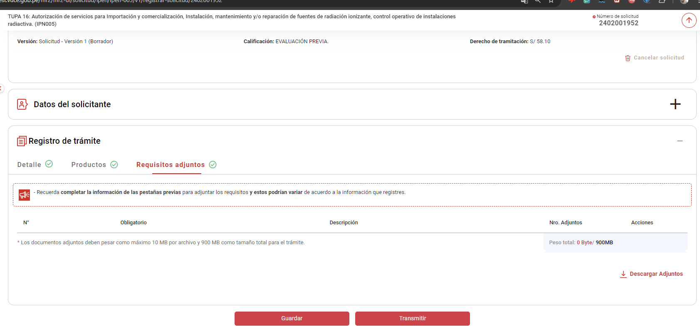

Se muestra un pop-up en donde se da "SI" para confirmar la transmisión de la solicitud.

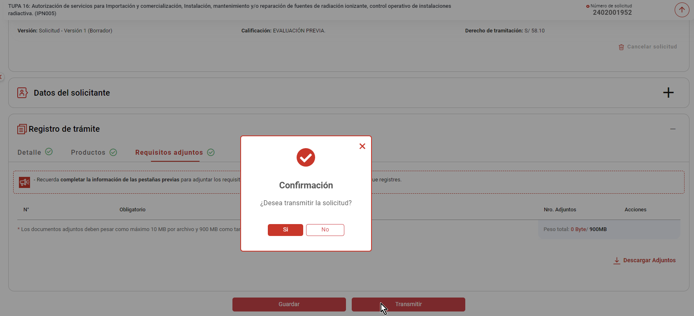

PASO 09: Se realiza el pago del trámite.

El sistema muestra un aviso de carácter exitoso "Solicitud transmitida exitosamente"
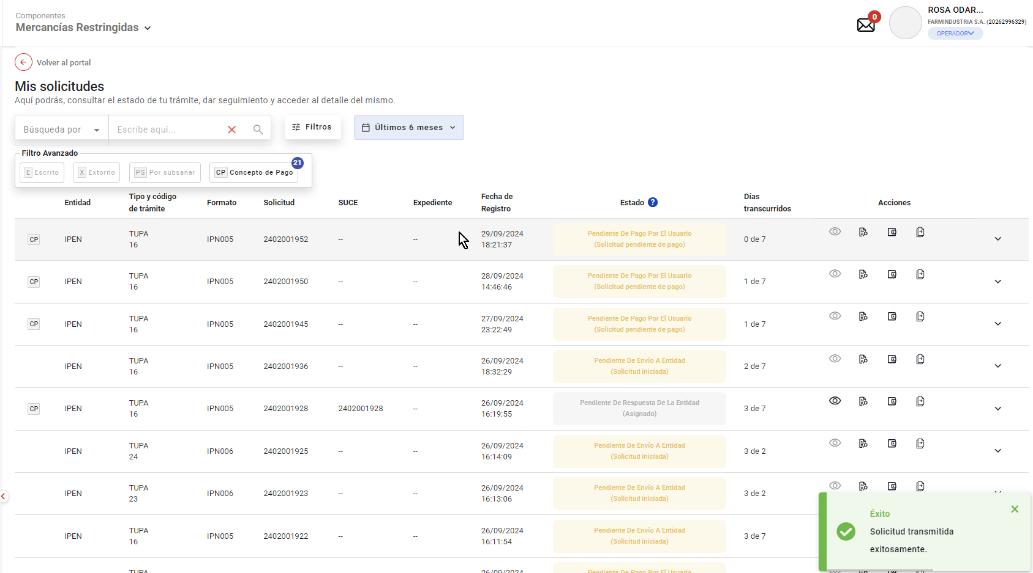

se hace clic en el boton "Pagos" de la seccion de Acciones, para realizar el pago correspondiente
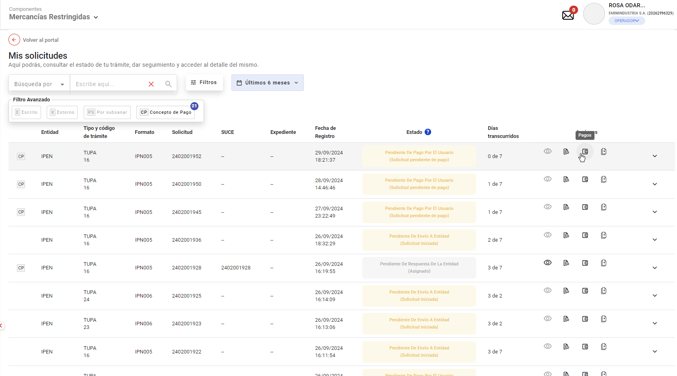

Se evidencia que la forma de pagos que se debe realizar, tambien se visualia el numero de SUCE que se asignará al finalizar el proceso de pago.

19
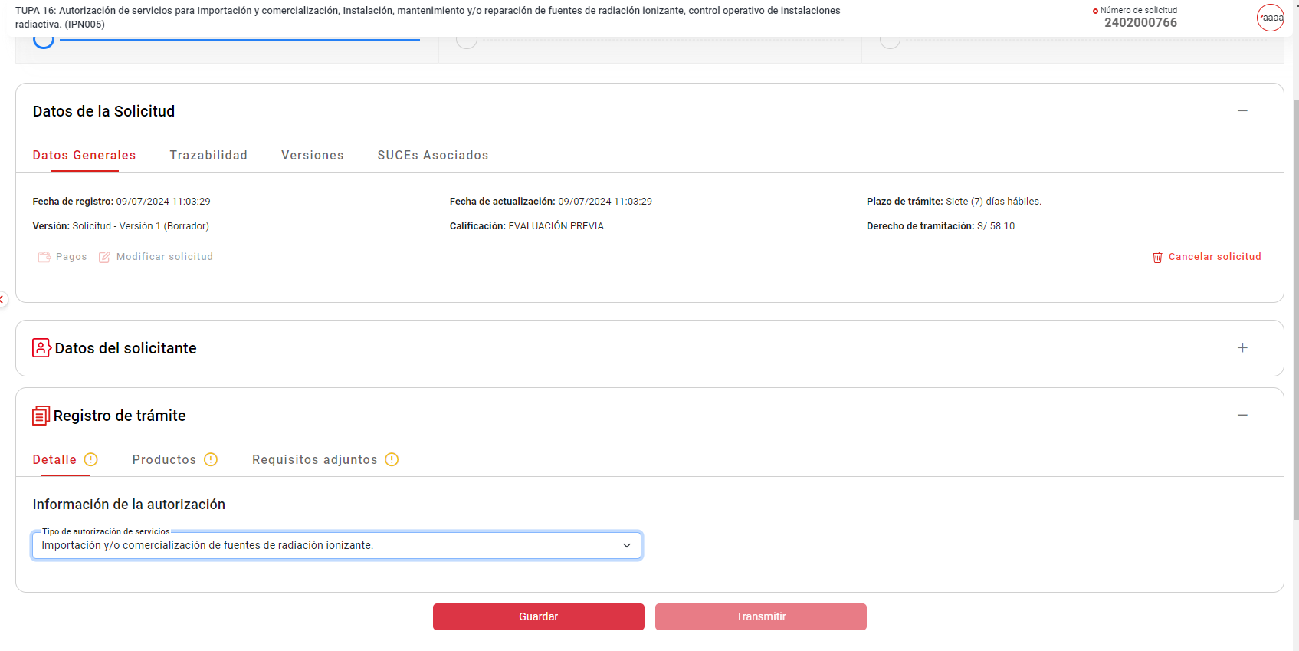
PASO 01: Loguearse como usuario en el sistema con el ROL: MR.USUARIO.OPERADOR (Administrado)

https://landing-test.vuce.gob.pe/mr2/mr2-ui/

El sistema permite el ingreso del Usuario con perfil Principal (operador) de forma exitosa

PASO 02: Ingresar en la pantalla “Nueva Solicitud”

Se valida exitosamente el ingreso al nueva solicitud desde el menú de Solicitudes --> Nueva solicitud
Se valida exitosamente el ingreso al nueva solicitud desde el boton "Iniciar Solicitud"

PASO 03: Dirigirse a la pestaña “Entidades”

Se lista todas las entidades disponibles para el sistema:
IPEN, AGN, BNP, DIGEMID, DIGESA, DIRESA TACNA, MINAGRI, MINAM
MINEM, MTC, PRODUC, SANIPES, SENASA, SERFOR, SUCAMEC

PASO 04: Seleccionar una entidad (IPEN)

Al seleccionar la entidad IPEN, se muestra el listado de los TUPA relacionado a la entidad, aquellas tupas el icono de estrella resaltada son tupas de carácter favorito.

PASO 05: Dar click en Botón "iniciar Solicitud"

Se verifica la información de cabecera de la solicitud con los correspondientes datos:
 | - Breadcrumbs: Corresponde a la ruta de donde se encuentra el Rol autorizado: Nueva Solicitud / IPEN /
 | - Regresar: Botón que permite regresar a la ventana anterior: Se evidencia que el botón está al costado del breadcrumbs
 | - Título: Es el título que tiene el formulario está estructurado de la siguiente manera:
 |  | [Tipo de trámite] = TUPA | [Nombre del procedimiento] = Autorización de servicios para importación y comerciaización, instalación, mantenimiento y/o reparación de fuentes de radiación ionizante, control operativo de instaciones radiactiva.
 |  | [# Tipo de trámite] = 16 | ([Código del formato]) = IPN005

El sistema permite la selección del datos de representante legal, y seguidamente habilita el botón "Continuar" de forma automática, permitiendo el clickeado del objeto

Luego de dar Clic en el botón "Continuar", el sistema genera exitosamente el codigo de numero de solicitud: 2402000766

Se verifica que se muestra la Barra flotante estática, al hacer scroll hacia abajo.

 | - Título: TUPA 16 - Autorización de servicios para importación y comercialización, instalación, mantenimiento y/o reparación de fuentes de radiación ionizante (INO005)
 | - Número de Solicitud: Es el número que genera el sistema para identificar la solicitud de un trámite: 2402000766
 | - Botón(Flechita hacia arriba): Este botón permite regresar al inicio del formulario.

20
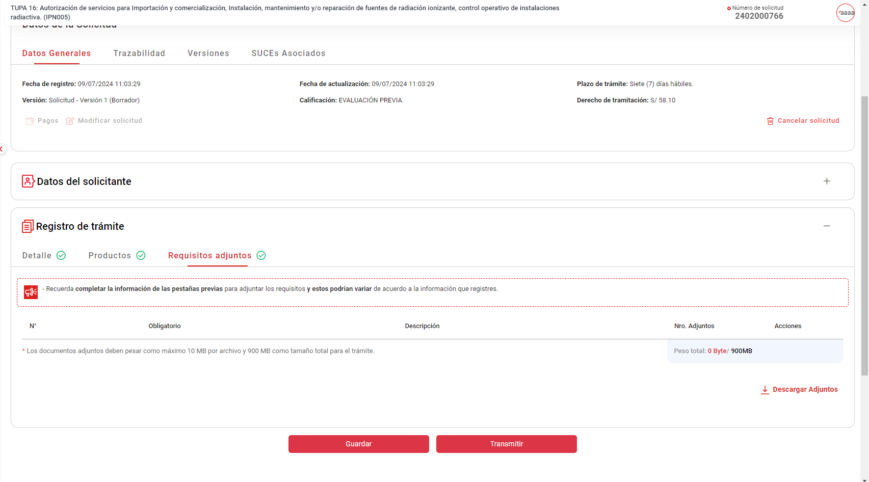
PASO 01: Loguearse como usuario en el sistema con el ROL: MR.USUARIO.OPERADOR (Administrado)

https://landing-test.vuce.gob.pe/mr2/mr2-ui/

El sistema permite el ingreso del Usuario con perfil Principal (operador) de forma exitosa

PASO 02: Ingresar en la pantalla “Nueva Solicitud”

Se valida exitosamente el ingreso al nueva solicitud desde el menú de Solicitudes --> Nueva solicitud
Se valida exitosamente el ingreso al nueva solicitud desde el boton "Iniciar Solicitud"

PASO 03: Dirigirse a la pestaña “Entidades”

Se lista todas las entidades disponibles para el sistema:
IPEN, AGN, BNP, DIGEMID, DIGESA, DIRESA TACNA, MINAGRI, MINAM
MINEM, MTC, PRODUC, SANIPES, SENASA, SERFOR, SUCAMEC

PASO 04: Seleccionar una entidad (IPEN)

Al seleccionar la entidad IPEN, se muestra el listado de los TUPA relacionado a la entidad, aquellas tupas el icono de estrella resaltada son tupas de carácter favorito.

PASO 05: Dar click en Botón "iniciar Solicitud"

Se verifica la información de cabecera de la solicitud con los correspondientes datos:
 | - Breadcrumbs: Corresponde a la ruta de donde se encuentra el Rol autorizado: Nueva Solicitud / IPEN /
 | - Regresar: Botón que permite regresar a la ventana anterior: Se evidencia que el botón está al costado del breadcrumbs
 | - Título: Es el título que tiene el formulario está estructurado de la siguiente manera:
 |  | [Tipo de trámite] = TUPA | [Nombre del procedimiento] = Autorización de servicios para importación y comerciaización, instalación, mantenimiento y/o reparación de fuentes de radiación ionizante, control operativo de instaciones radiactiva.
 |  | [# Tipo de trámite] = 16 | ([Código del formato]) = IPN005

El sistema permite la selección del datos de representante legal, y seguidamente habilita el botón "Continuar" de forma automática, permitiendo el clickeado del objeto

Luego de dar Clic en el botón "Continuar", el sistema genera exitosamente el codigo de numero de solicitud: 2402000766

Registro de trámite: Es un acordeón que al seleccionarlo muestra las diferentes secciones y pestañas con las que cuenta el procedimiento seleccionado.
Botones: Finalmente se cuenta con los botones Guardar y Transmitir.

21
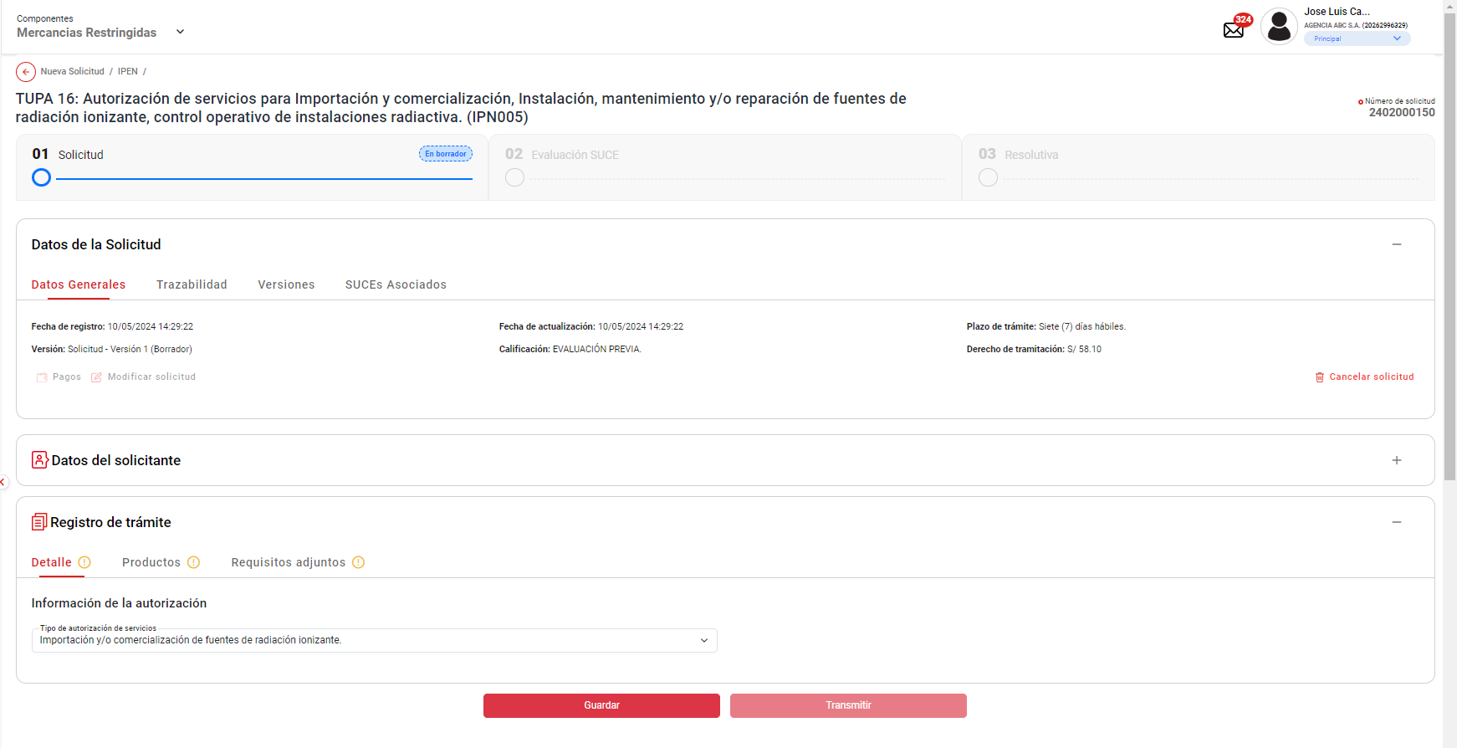
PASO 01: Loguearse como usuario en el sistema con el ROL: MR.USUARIO.OPERADOR (Administrado)

https://landing-test.vuce.gob.pe/mr2/mr2-ui/

El sistema permite el ingreso del Usuario con perfil Principal (operador) de forma exitosa

PASO 02: Ingresar en la pantalla “Nueva Solicitud”

Se valida exitosamente el ingreso al nueva solicitud desde el menú de Solicitudes --> Nueva solicitud
Se valida exitosamente el ingreso al nueva solicitud desde el boton "Iniciar Solicitud"

PASO 03: Dirigirse a la pestaña “Entidades”

Se lista todas las entidades disponibles para el sistema:
IPEN, AGN, BNP, DIGEMID, DIGESA, DIRESA TACNA, MINAGRI, MINAM
MINEM, MTC, PRODUC, SANIPES, SENASA, SERFOR, SUCAMEC

PASO 04: Seleccionar una entidad (IPEN)

Al seleccionar la entidad IPEN, se muestra el listado de los TUPA relacionado a la entidad, aquellas tupas el icono de estrella resaltada son tupas de carácter favorito.

PASO 05: Dar click en Botón "iniciar Solicitud"

Se verificó que el botón Guardar permite guardar la información registrada.

El sistema permite la selección del datos de representante legal, y seguidamente habilita el botón "Continuar" de forma automática, permitiendo el clickeado del objeto

Se hace clic en el botón guardar y el sistema valida campo por campo para confirmar el correcto llenado.
Muestra mensaje de validación y no se guardarán los datos
El sistema señala los campos que no cumplieron la validación mediante un subrayado en color rojo o señal sobre el campo incorrecto.
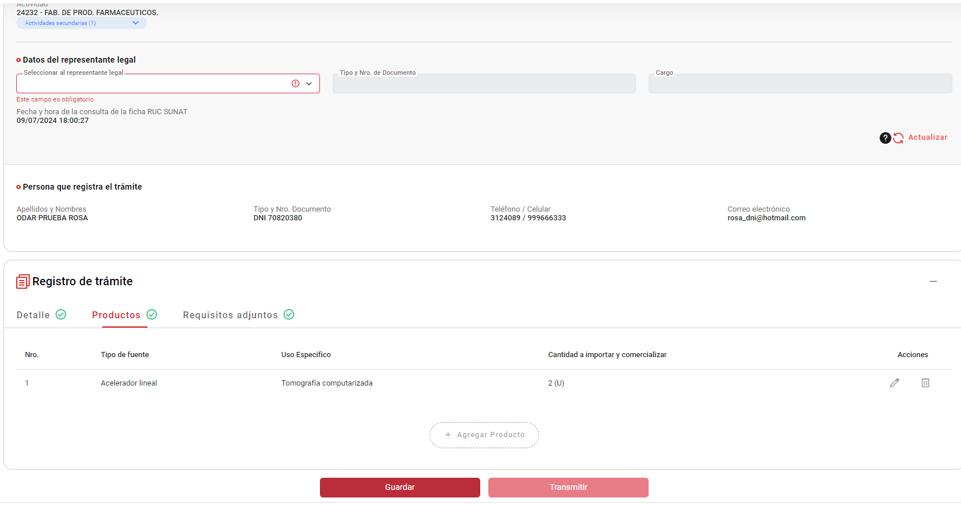

El sistema valida campo por campo para confirmar el correcto llenado.
Se verificó que el botón Guardar permite guardar la información registrada.
Guardar la información registrada hasta ese momento de la solicitud con la finalidad de no perder lo registrado.

22
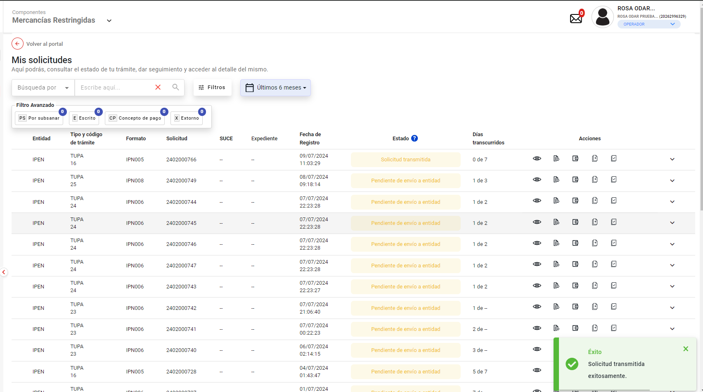
PASO 01: Loguearse como usuario en el sistema con el ROL: MR.USUARIO.OPERADOR (Administrado)

https://landing-test.vuce.gob.pe/mr2/mr2-ui/

El sistema permite el ingreso del Usuario con perfil Principal (operador) de forma exitosa

PASO 02: Ingresar en la pantalla “Nueva Solicitud”

Se valida exitosamente el ingreso al nueva solicitud desde el menú de Solicitudes --> Nueva solicitud
Se valida exitosamente el ingreso al nueva solicitud desde el boton "Iniciar Solicitud"

PASO 03: Dirigirse a la pestaña “Entidades”

Se lista todas las entidades disponibles para el sistema:
IPEN, AGN, BNP, DIGEMID, DIGESA, DIRESA TACNA, MINAGRI, MINAM
MINEM, MTC, PRODUC, SANIPES, SENASA, SERFOR, SUCAMEC

PASO 04: Seleccionar una entidad (IPEN)

Al seleccionar la entidad IPEN, se muestra el listado de los TUPA relacionado a la entidad, aquellas tupas el icono de estrella resaltada son tupas de carácter favorito.

PASO 05: Dar click en Botón "iniciar Solicitud"

Se verifica la información de cabecera de la solicitud con los correspondientes datos:
 | - Breadcrumbs: Corresponde a la ruta de donde se encuentra el Rol autorizado: Nueva Solicitud / IPEN /
 | - Regresar: Botón que permite regresar a la ventana anterior: Se evidencia que el botón está al costado del breadcrumbs
 | - Título: Es el título que tiene el formulario está estructurado de la siguiente manera:
 |  | [Tipo de trámite] = TUPA | [Nombre del procedimiento] = Autorización de servicios para importación y comerciaización, instalación, mantenimiento y/o reparación de fuentes de radiación ionizante, control operativo de instaciones radiactiva.
 |  | [# Tipo de trámite] = 16 | ([Código del formato]) = IPN005

El sistema permite la selección del datos de representante legal, y seguidamente habilita el botón "Continuar" de forma automática, permitiendo el clickeado del objeto

El sistema genera exitosamente el codigo de numero de solicitud: 2402000766

Se selecciona la opcion "Detalle", y se selecciona la información de la autorización - Tipo de autorización de servicios: "Importación y/o comercialización de fuentes de radiación ionizante", y seguidamente habilita el botón "Guardar" de forma automática, permitiendo el clickeado del objeto

Se selecciona la opcion "Productos", y se agrega Productos : "Acelerador lineal / Tomografía computarizada", y seguidamente habilita el botón "Guardar" de forma automática, permitiendo el clickeado del objeto
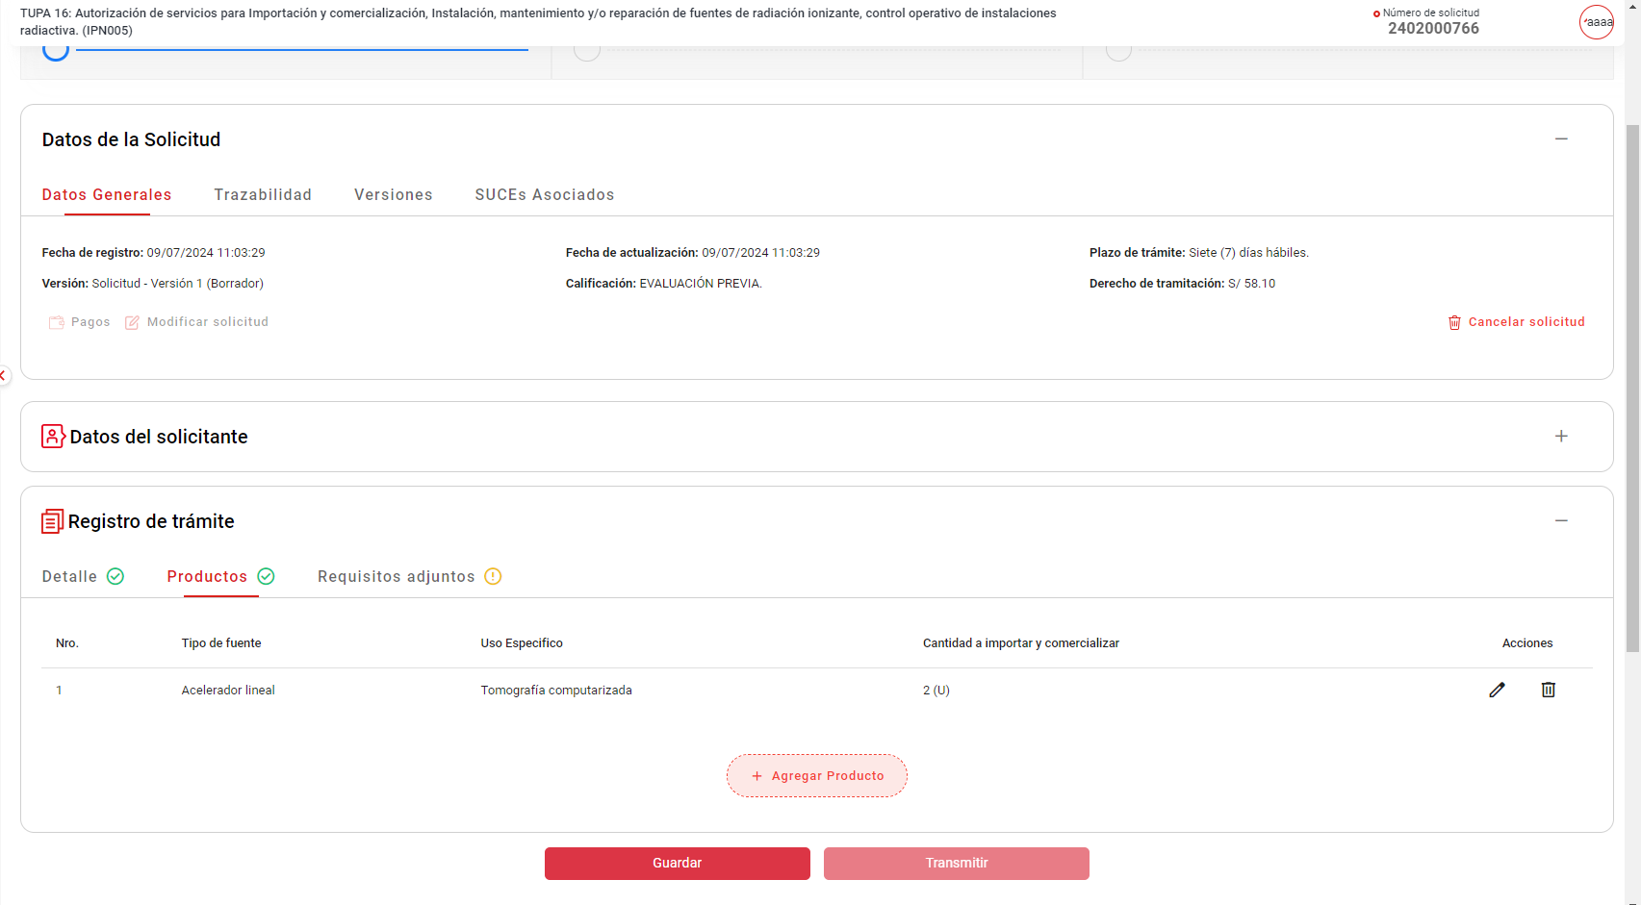

Se selecciona la opcion "Requisitos adjuntos", y seguidamente habilita el botón "Transmitir" de forma automática, permitiendo el clickeado del objeto

Se muestra un pop-up en donde se da "SI" para confirmar la transmisión de la solicitud.

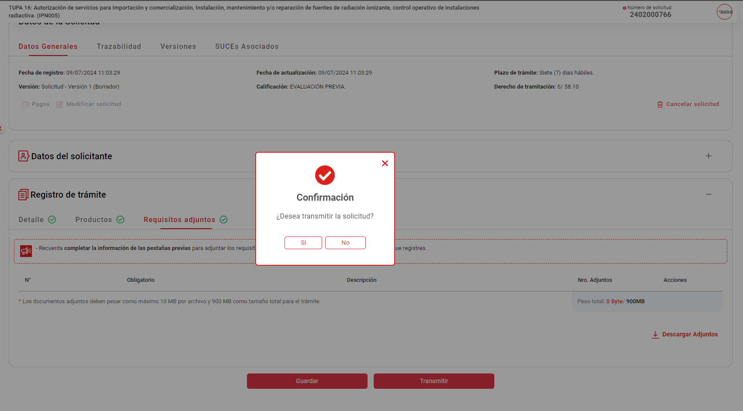

El sistema muestra un aviso de carácter exitoso "Solicitud transmitida exitosamente"
El sistema transmite la solicitud registrada. (Para que posteriormente se genere el CPB o en su defecto la SUCE correspondiente)

23
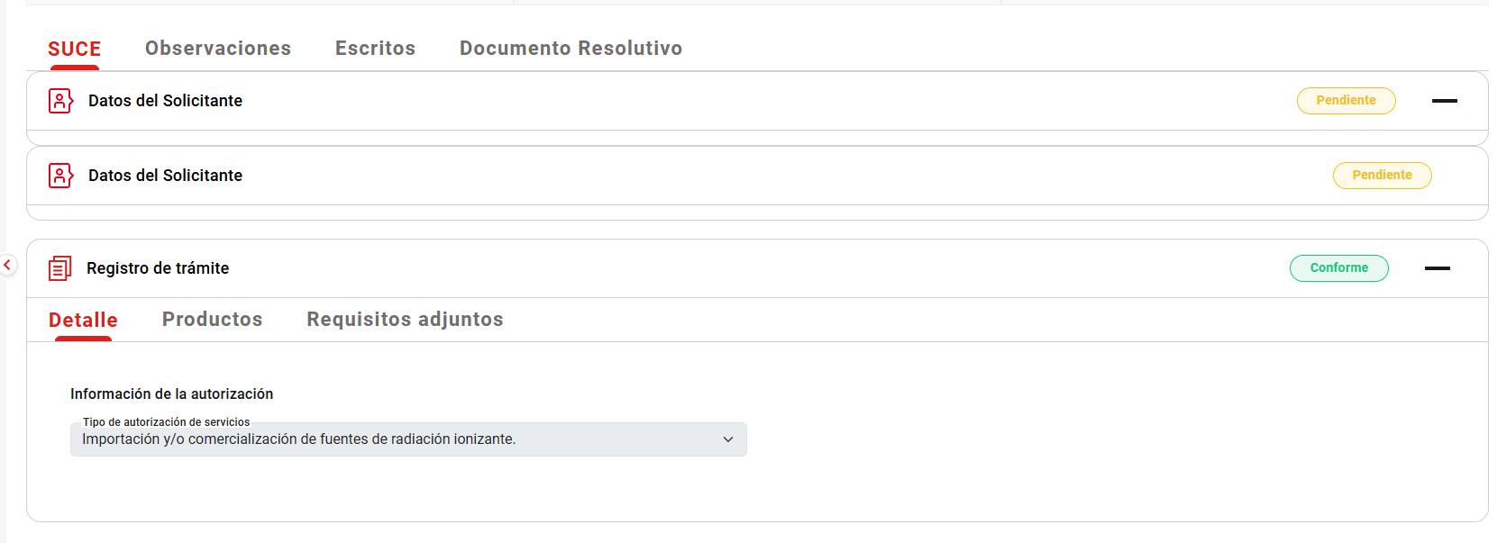
PASO 01: Loguearse como usuario en el sistema con el ROL: MR.USUARIO.OPERADOR (Administrado)

https://landing-test.vuce.gob.pe/mr2/mr2-ui/

El sistema permite el ingreso del Usuario con perfil Principal (operador) de forma exitosa

PASO 02: Ingresar en la pantalla “Nueva Solicitud”

Se valida exitosamente el ingreso al nueva solicitud desde el menú de Solicitudes --> Nueva solicitud
Se valida exitosamente el ingreso al nueva solicitud desde el boton "Iniciar Solicitud"

PASO 03: Dirigirse a la pestaña “Entidades”

Se lista todas las entidades disponibles para el sistema:
IPEN, AGN, BNP, DIGEMID, DIGESA, DIRESA TACNA, MINAGRI, MINAM
MINEM, MTC, PRODUC, SANIPES, SENASA, SERFOR, SUCAMEC

PASO 04: Seleccionar una entidad (IPEN)

Al seleccionar la entidad IPEN, se muestra el listado de los TUPA relacionado a la entidad, aquellas tupas el icono de estrella resaltada son tupas de carácter favorito.

PASO 05: Dar click en Botón "iniciar Solicitud"

Se verifica la información de cabecera de la solicitud con los correspondientes datos:
 | - Breadcrumbs: Corresponde a la ruta de donde se encuentra el Rol autorizado: Nueva Solicitud / IPEN /
 | - Regresar: Botón que permite regresar a la ventana anterior: Se evidencia que el botón está al costado del breadcrumbs
 | - Título: Es el título que tiene el formulario está estructurado de la siguiente manera:
 |  | [Tipo de trámite] = TUPA | [Nombre del procedimiento] = Autorización de servicios para importación y comerciaización, instalación, mantenimiento y/o reparación de fuentes de radiación ionizante, control operativo de instaciones radiactiva.
 |  | [# Tipo de trámite] = 16 | ([Código del formato]) = IPN005

PASO 06. Se muestra la información de cabecera, se da click en botón "Continuar".
El sistema permite la selección del datos de representante legal, y seguidamente habilita el botón "Continuar" de forma automática, permitiendo el clickeado del objeto

PASO 07. Se obtiene el número único de solicitud.

El sistema genera exitosamente el codigo de numero de solicitud

PASO 08 . Se llenan los datos del formulario y se da en enviar la solicitud.

Se selecciona la opcion "Detalle", y se selecciona la información de la autorización - Tipo de autorización de servicios: "Importación y/o comercialización de fuentes de radiación ionizante", y seguidamente habilita el botón "Guardar" de forma automática, permitiendo el clickeado del objeto

Se selecciona la opcion "Productos", y se agrega Productos : "Acelerador lineal / Tomografía computarizada", y seguidamente habilita el botón "Guardar" de forma automática, permitiendo el clickeado del objeto

Se selecciona la opcion "Requisitos adjuntos", y seguidamente habilita el botón "Transmitir" de forma automática, permitiendo el clickeado del objeto

Se muestra un pop-up en donde se da "SI" para confirmar la transmisión de la solicitud.

PASO 09.Se realiza el pago del trámite.
El sistema muestra un aviso de carácter exitoso "Solicitud transmitida exitosamente"

Se verificó que se visualiza de la información del cuerpo en la etapa SUCE de la pestaña SUCE
El rol autorizado ingresa a ver su trámite que ya cuenta con SUCE.

Se verificó que se visualiza de la información del cuerpo en la etapa SUCE de la pestaña SUCE

25
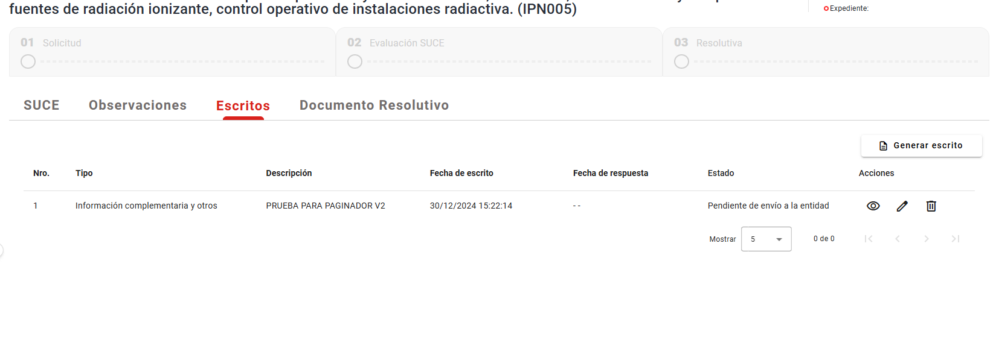
PASO 01: Loguearse como usuario en el sistema con el ROL: MR.USUARIO.OPERADOR (Administrado)

https://landing-test.vuce.gob.pe/mr2/mr2-ui/

El sistema permite el ingreso del Usuario con perfil Principal (operador) de forma exitosa

PASO 02: Ingresar en la pantalla “Nueva Solicitud”

Se valida exitosamente el ingreso al nueva solicitud desde el menú de Solicitudes --> Nueva solicitud
Se valida exitosamente el ingreso al nueva solicitud desde el boton "Iniciar Solicitud"

PASO 03: Dirigirse a la pestaña “Entidades”

Se lista todas las entidades disponibles para el sistema:
IPEN, AGN, BNP, DIGEMID, DIGESA, DIRESA TACNA, MINAGRI, MINAM
MINEM, MTC, PRODUC, SANIPES, SENASA, SERFOR, SUCAMEC

PASO 04: Seleccionar una entidad (IPEN)

Al seleccionar la entidad IPEN, se muestra el listado de los TUPA relacionado a la entidad, aquellas tupas el icono de estrella resaltada son tupas de carácter favorito.

PASO 05: Dar click en Botón "iniciar Solicitud"

Se verifica la información de cabecera de la solicitud con los correspondientes datos:
 | - Breadcrumbs: Corresponde a la ruta de donde se encuentra el Rol autorizado: Nueva Solicitud / IPEN /
 | - Regresar: Botón que permite regresar a la ventana anterior: Se evidencia que el botón está al costado del breadcrumbs
 | - Título: Es el título que tiene el formulario está estructurado de la siguiente manera:
 |  | [Tipo de trámite] = TUPA | [Nombre del procedimiento] = Autorización de servicios para importación y comerciaización, instalación, mantenimiento y/o reparación de fuentes de radiación ionizante, control operativo de instaciones radiactiva.
 |  | [# Tipo de trámite] = 16 | ([Código del formato]) = IPN005

PASO 06. Se muestra la información de cabecera, se da click en botón "Continuar".
El sistema permite la selección del datos de representante legal, y seguidamente habilita el botón "Continuar" de forma automática, permitiendo el clickeado del objeto

PASO 07. Se obtiene el número único de solicitud.

El sistema genera exitosamente el codigo de numero de solicitud

PASO 08 . Se llenan los datos del formulario y se da en enviar la solicitud.

Se selecciona la opcion "Detalle", y se selecciona la información de la autorización - Tipo de autorización de servicios: "Importación y/o comercialización de fuentes de radiación ionizante", y seguidamente habilita el botón "Guardar" de forma automática, permitiendo el clickeado del objeto

Se selecciona la opcion "Productos", y se agrega Productos : "Acelerador lineal / Tomografía computarizada", y seguidamente habilita el botón "Guardar" de forma automática, permitiendo el clickeado del objeto

Se selecciona la opcion "Requisitos adjuntos", y seguidamente habilita el botón "Transmitir" de forma automática, permitiendo el clickeado del objeto

Se muestra un pop-up en donde se da "SI" para confirmar la transmisión de la solicitud.

PASO 09.Se realiza el pago del trámite.
El sistema muestra un aviso de carácter exitoso "Solicitud transmitida exitosamente"

Se verificó que se visualiza de la información del cuerpo en la etapa SUCE de la pestaña SUCE
El rol autorizado ingresa a ver su trámite que ya cuenta con SUCE.

Se verificó que se visualiza de la información del cuerpo en la etapa SUCE de la pestaña Escritos.

26
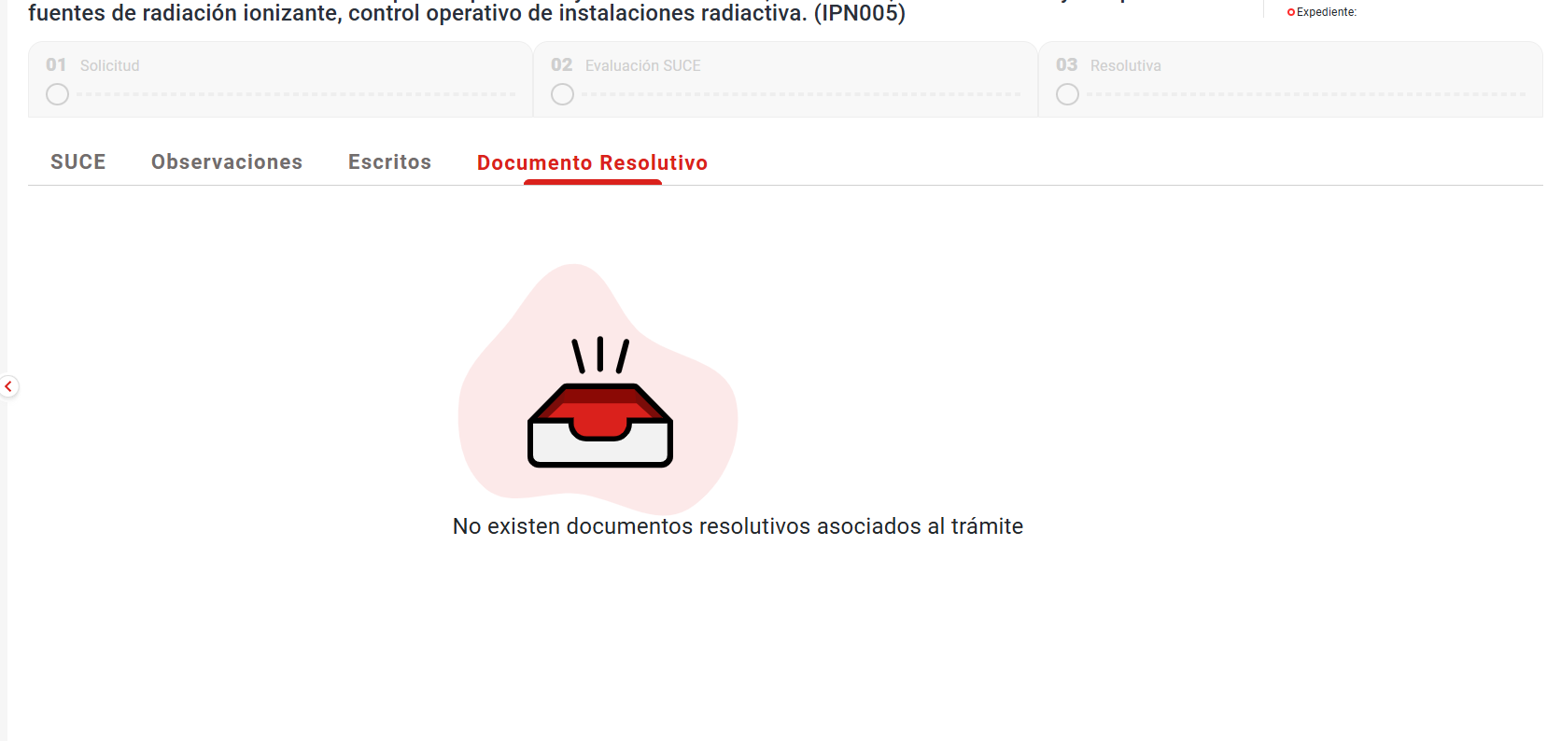
PASO 01: Loguearse como usuario en el sistema con el ROL: MR.USUARIO.OPERADOR (Administrado)

https://landing-test.vuce.gob.pe/mr2/mr2-ui/

El sistema permite el ingreso del Usuario con perfil Principal (operador) de forma exitosa

PASO 02: Ingresar en la pantalla “Nueva Solicitud”

Se valida exitosamente el ingreso al nueva solicitud desde el menú de Solicitudes --> Nueva solicitud
Se valida exitosamente el ingreso al nueva solicitud desde el boton "Iniciar Solicitud"

PASO 03: Dirigirse a la pestaña “Entidades”

Se lista todas las entidades disponibles para el sistema:
IPEN, AGN, BNP, DIGEMID, DIGESA, DIRESA TACNA, MINAGRI, MINAM
MINEM, MTC, PRODUC, SANIPES, SENASA, SERFOR, SUCAMEC

PASO 04: Seleccionar una entidad (IPEN)

Al seleccionar la entidad IPEN, se muestra el listado de los TUPA relacionado a la entidad, aquellas tupas el icono de estrella resaltada son tupas de carácter favorito.

PASO 05: Dar click en Botón "iniciar Solicitud"

Se verifica la información de cabecera de la solicitud con los correspondientes datos:
 | - Breadcrumbs: Corresponde a la ruta de donde se encuentra el Rol autorizado: Nueva Solicitud / IPEN /
 | - Regresar: Botón que permite regresar a la ventana anterior: Se evidencia que el botón está al costado del breadcrumbs
 | - Título: Es el título que tiene el formulario está estructurado de la siguiente manera:
 |  | [Tipo de trámite] = TUPA | [Nombre del procedimiento] = Autorización de servicios para importación y comerciaización, instalación, mantenimiento y/o reparación de fuentes de radiación ionizante, control operativo de instaciones radiactiva.
 |  | [# Tipo de trámite] = 16 | ([Código del formato]) = IPN005

PASO 06. Se muestra la información de cabecera, se da click en botón "Continuar".
El sistema permite la selección del datos de representante legal, y seguidamente habilita el botón "Continuar" de forma automática, permitiendo el clickeado del objeto

PASO 07. Se obtiene el número único de solicitud.

El sistema genera exitosamente el codigo de numero de solicitud

PASO 08 . Se llenan los datos del formulario y se da en enviar la solicitud.

Se selecciona la opcion "Detalle", y se selecciona la información de la autorización - Tipo de autorización de servicios: "Importación y/o comercialización de fuentes de radiación ionizante", y seguidamente habilita el botón "Guardar" de forma automática, permitiendo el clickeado del objeto

Se selecciona la opcion "Productos", y se agrega Productos : "Acelerador lineal / Tomografía computarizada", y seguidamente habilita el botón "Guardar" de forma automática, permitiendo el clickeado del objeto

Se selecciona la opcion "Requisitos adjuntos", y seguidamente habilita el botón "Transmitir" de forma automática, permitiendo el clickeado del objeto

Se muestra un pop-up en donde se da "SI" para confirmar la transmisión de la solicitud.

PASO 09.Se realiza el pago del trámite.
El sistema muestra un aviso de carácter exitoso "Solicitud transmitida exitosamente"

Se verificó que se visualiza de la información del cuerpo en la etapa SUCE de la pestaña SUCE
El rol autorizado ingresa a ver su trámite que ya cuenta con SUCE.

Se verificó que se visualiza de la información del cuerpo en la etapa SUCE de la pestaña Documentos resolutivos

